Bảng xếp hạng
Project Name | XÂY DỰNG HỆ THỐNG DISHNET - NỀN TẢNG MẠNG XÃ HỘI KINH DOANH ẨM THỰC
Module Code | Bảng xếp hạng
Người kiểm tra | Phan Thị Lệ Thi
 | Hoàn thành | Lỗi | Chưa kiểm tra | Bị chăn | Tổng số trường hợp thử nghiệm
Round 1 | 62 | 0 | 0 | 0 | 62
Round 2 | 0 | 0 | 0 | 0 | 62

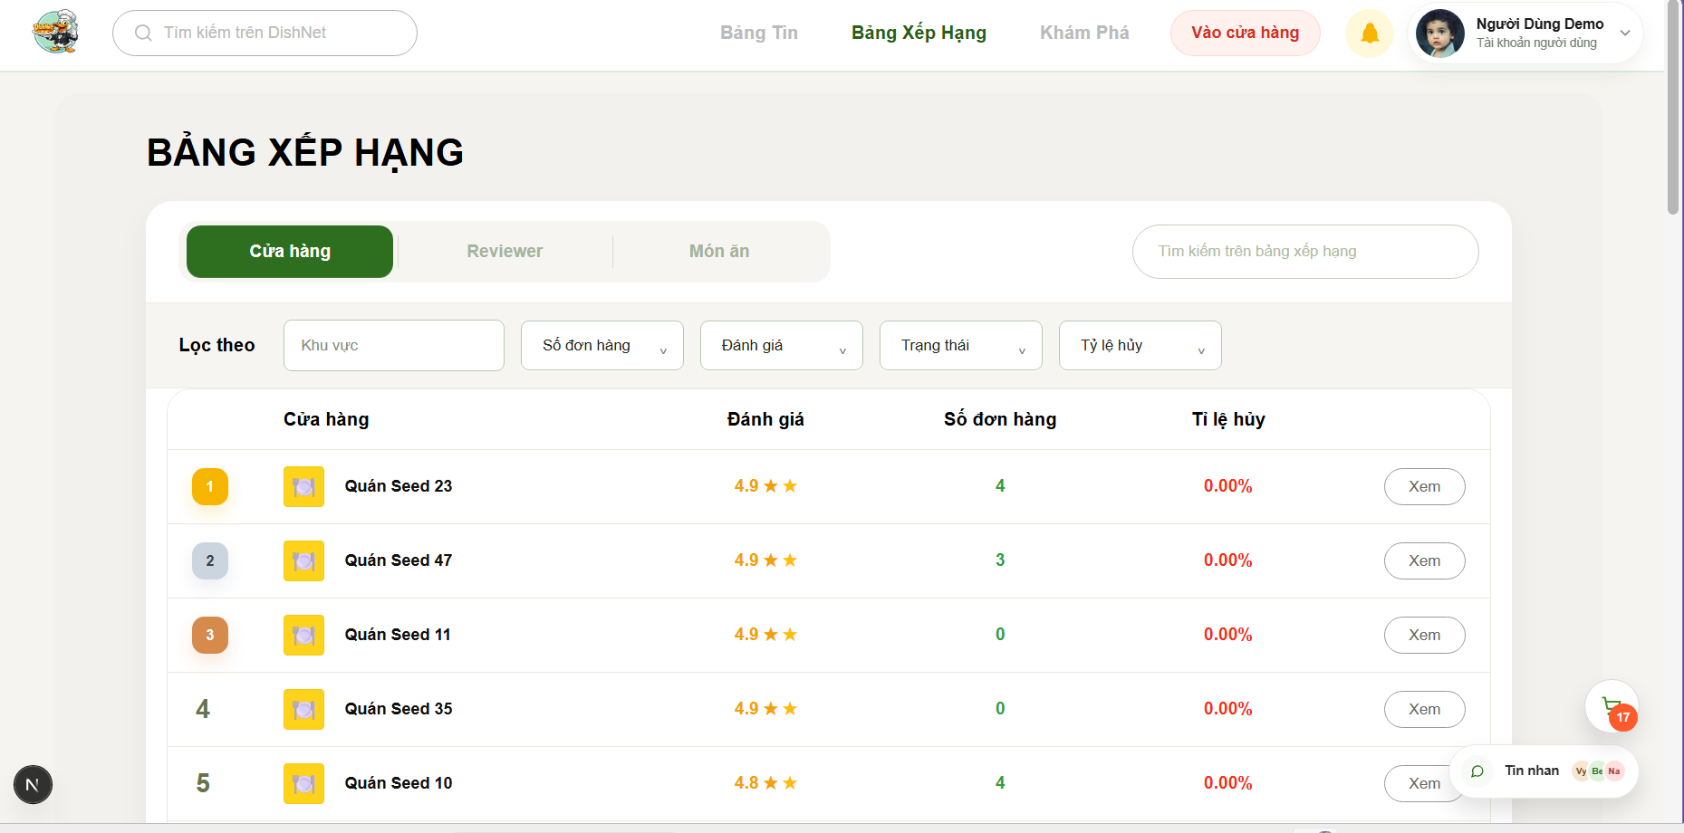
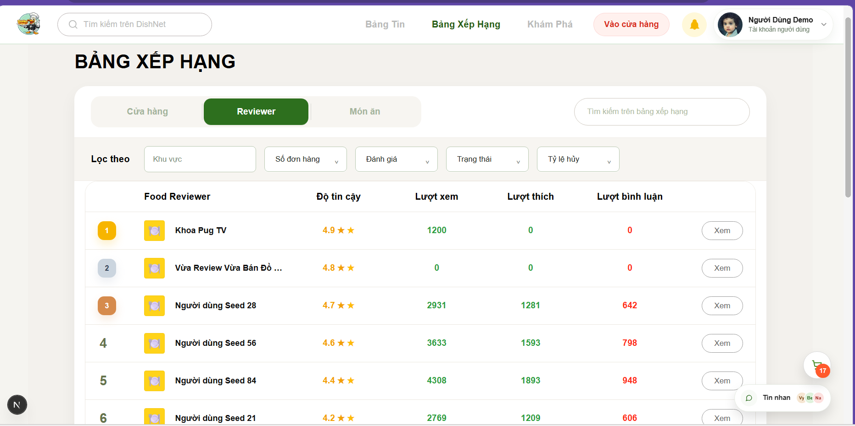
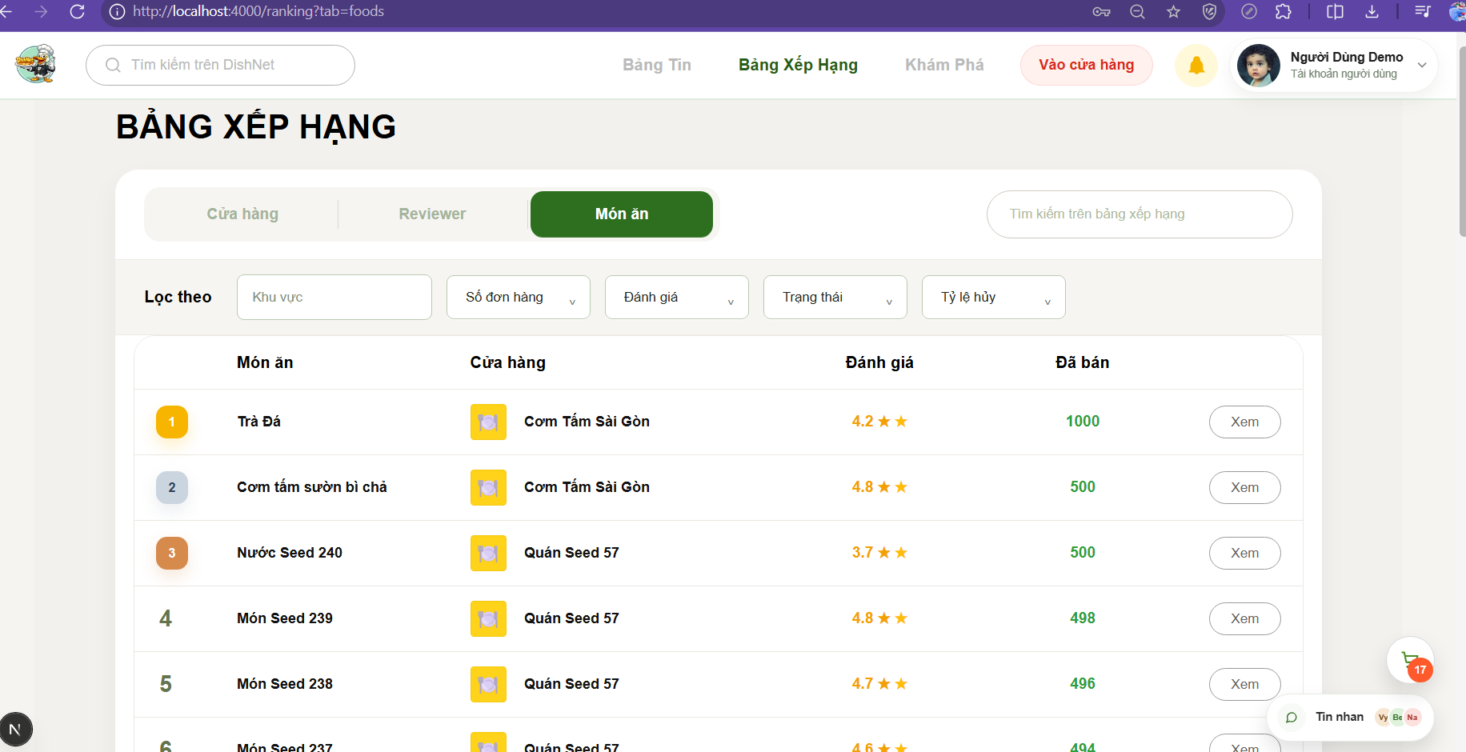

Test Case ID | Mô tả | Hành động | Điều kiện tiên quyết | Kết quả mong đợi | Kết quả thực tế | Kết quả |  | Kết quả |  | Chú thích
 |  |  |  |  |  | Vòng 1 |  | Vòng 2
 |  |  |  |  |  | Trạng thái | Ngày kiểm tra | Trạng thái | Ngày kiểm tra
GUI
TC_RANK_01 | Kiểm tra tiêu đề "BẢNG XẾP HẠNG" | 1. Truy cập trang Bảng xếp hạng 2. Quan sát tiêu đề trang | N/A | Tiêu đề hiển thị đúng chữ in hoa, in đậm và căn lề trái như thiết kế. | Hiển thị đúng tiêu đề. | passed | 2026-05-01
TC_RANK_02 | Kiểm tra thanh Tab điều hướng (Cửa hàng, Reviewer, Món ăn) | 1. Quan sát khu vực thanh tab 2. Kiểm tra màu sắc tab đang chọn | N/A | Hiển thị đủ 3 tab; tab "Cửa hàng" có màu nền xanh lá (Active) khác với các tab còn lại. | Hiển thị đúng thanh tab. | passed | 2026-05-01
TC_RANK_03 | Kiểm tra ô tìm kiếm trên bảng xếp hạng | 1. Quan sát ô input bên phải 2. Kiểm tra placeholder | N/A | Ô tìm kiếm hiển thị placeholder: "Tìm kiếm trên bảng xếp hạng". | Hiển thị đúng ô tìm kiếm. | passed | 2026-05-01
TC_RANK_04 | Kiểm tra nhóm các bộ lọc (Khu vực, Số đơn hàng, Đánh giá,...) | 1. Quan sát dòng "Lọc theo" 2. Kiểm tra các dropdown list | N/A | Hiển thị đầy đủ 5 bộ lọc: Khu vực, Số đơn hàng, Đánh giá, Trạng thái, Tỷ lệ hủy. | Hiển thị đúng bộ lọc. | passed | 2026-05-01
TC_RANK_05 | Kiểm tra Header của bảng danh sách | 1. Quan sát hàng tiêu đề bảng 2. Kiểm tra các cột | N/A | Hiển thị đúng các cột: Cửa hàng, Đánh giá, Số đơn hàng, Tỷ lệ hủy. | Hiển thị đúng header bảng. | passed | 2026-05-01
TC_RANK_06 | Kiểm tra hiển thị icon thứ hạng (Top 1, 2, 3) | 1. Quan sát cột số thứ tự 2. Kiểm tra màu sắc các vòng tròn | N/A | Các hạng 1, 2, 3 được highlight màu cam/vàng để nổi bật hơn các hạng sau. | Hiển thị đúng icon thứ hạng. | passed | 2026-05-01
TC_RANK_07 | Kiểm tra hiển thị thông tin Cửa hàng (Logo, Tên) | 1. Quan sát cột Cửa hàng 2. Kiểm tra hình ảnh và chữ | N/A | Logo cửa hàng hiển thị trong khung bo góc, tên cửa hàng hiển thị ngay bên cạnh. | Hiển thị đúng thông tin shop. | passed | 2026-05-01
TC_RANK_08 | Kiểm tra hiển thị số sao và điểm đánh giá | 1. Quan sát cột Đánh giá 2. Kiểm tra icon ngôi sao | N/A | Hiển thị số điểm (ví dụ 4.9) kèm theo các icon ngôi sao màu vàng. | Hiển thị đúng đánh giá. | passed | 2026-05-01
TC_RANK_09 | Kiểm tra hiển thị chỉ số Tỷ lệ hủy | 1. Quan sát cột Tỷ lệ hủy 2. Kiểm tra màu sắc chữ | N/A | Tỷ lệ % hiển thị đúng định dạng (0.00%) và có màu đỏ để gây chú ý. | Hiển thị đúng tỷ lệ hủy. | passed | 2026-05-01
TC_RANK_10 | Kiểm tra hiển thị nút "Xem" | 1. Quan sát cột cuối cùng của bảng 2. Kiểm tra hình dáng nút | N/A | Mỗi hàng có một nút "Xem" thiết kế dạng outline, bo góc mềm mại. | Hiển thị đúng nút Xem. | passed | 2026-05-01
TC_RANK_11 | Kiểm tra font chữ và màu sắc tổng thể giao diện | 1. Quan sát toàn bộ trang 2. Đối chiếu với màu thương hiệu | N/A | Font chữ đồng nhất, dễ đọc; màu chủ đạo xanh lá và cam được sử dụng hợp lý. | GUI đồng nhất. | passed | 2026-05-01
TC_RANK_12 | Kiểm tra hiển thị thanh Header chung của DishNet | 1. Quan sát phần đầu trang 2. Kiểm tra Logo và các menu | N/A | Logo DishNet, ô tìm kiếm chính, menu Bảng Tin, Khám Phá,... hiển thị đúng vị trí. | Header hiển thị đúng. | passed | 2026-05-01
TC_RANK_13 | Kiểm tra hiển thị thông tin User ở góc phải | 1. Quan sát khu vực tài khoản 2. Kiểm tra tên và avatar | Đã đăng nhập. | Hiển thị đúng tên "Người Dùng Demo" và avatar thu nhỏ. | Thông tin user đúng. | passed | 2026-05-01
FUNCTION
TC_RANK_14 | Xác nhận chuyển trang thành công từ Bảng xếp hạng mini tại trang chủ | 1. Truy cập Trang chủ 2. Nhấn nút "Xem thêm" tại Leaderboard mini | N/A | Hệ thống điều hướng người dùng đến trang Bảng xếp hạng chính thức. | Người dùng được chuyển hướng chính xác đến trang Bảng xếp hạng tổng thể sau khi nhấn xem thêm. | passed | 2026-05-01
TC_RANK_15 | Xác nhận truy cập trang Bảng xếp hạng từ thanh Header | 1. Nhấn vào mục "Bảng xếp hạng" trên thanh Header | N/A | Hệ thống chuyển hướng người dùng đến trang Bảng xếp hạng thành công. | Chức năng điều hướng trên thanh Header hoạt động ổn định, dẫn người dùng đến đúng trang đích. | passed | 2026-05-01
TC_RANK_16 | Xác nhận tính chính xác của vị trí Top 1 Cửa hàng | 1. Kiểm tra cửa hàng đứng đầu 2. Đối chiếu công thức tính điểm tích lũy | Điểm = Số sao * Số lượng bán. | Cửa hàng có tổng điểm tích lũy cao nhất hệ thống phải hiển thị ở vị trí số 1. | Vị trí Top 1 phản ánh đúng dữ liệu thực tế dựa trên công thức tính điểm tích lũy của hệ thống. | passed | 2026-05-01
TC_RANK_17 | Đối soát dữ liệu "Đã bán" của Cửa hàng với Database | 1. Xem con số hiển thị (VD: 1.2k+) 2. Kiểm tra bảng Orders trong DB | Trạng thái đơn "Thành công". | Con số hiển thị trên UI phải khớp hoàn toàn với tổng số bản ghi đơn hàng thành công trong Database. | Dữ liệu kinh doanh hiển thị trên bảng xếp hạng đồng bộ chính xác với cơ sở dữ liệu đơn hàng. | passed | 2026-05-01
TC_RANK_18 | Xác nhận giá trị phần trăm (%) hiển thị theo đúng công thức | 1. Kiểm tra chỉ số phần trăm trên UI 2. Tính toán: (Đơn hủy / Tổng đơn đặt) * 100% | N/A | Tỷ lệ phần trăm hiển thị chính xác theo công thức nghiệp vụ đã đề ra. | Các chỉ số phần trăm được hệ thống tính toán chính xác đến từng đơn vị, đảm bảo tính minh bạch. | passed | 2026-05-01
TC_RANK_19 | Xác nhận Reviewer có độ tin cậy cao nhất đứng vị trí số 1 | 1. Chuyển sang tab Reviewer 2. Kiểm tra người đứng đầu | N/A | Reviewer có điểm tin cậy (Trust score) cao nhất phải đứng ở vị trí đầu bảng. | Hệ thống phân loại và sắp xếp đúng thứ tự Reviewer dựa trên thang điểm tin cậy của cộng đồng. | passed | 2026-05-01
TC_RANK_20 | Xác nhận tổng lượt Thích/Xem của Reviewer là tổng từ tất cả bài Post | 1. Kiểm tra chỉ số Thích/Xem trên Leaderboard 2. Cộng tổng các chỉ số từ tất cả bài đăng của Reviewer đó | N/A | Tổng lượt Thích/Xem trên bảng xếp hạng phải bằng tổng các chỉ số cộng dồn từ toàn bộ bài viết. | Chỉ số tương tác tổng hợp của Reviewer được thống kê đầy đủ và chính xác từ mọi bài đăng. | passed | 2026-05-01
TC_RANK_21 | Xác nhận tổng lượt Bình luận của Reviewer khớp với dữ liệu thực tế | 1. Kiểm tra cột Bình luận 2. Đối chiếu với tổng comment thực tế trên các bài review | N/A | Số lượng bình luận hiển thị phải khớp với tổng số comment hiện có trên các bài của Reviewer. | Hệ thống truy xuất và hiển thị đúng số lượng phản hồi từ cộng đồng cho từng Reviewer. | passed | 2026-05-01
TC_RANK_22 | Xác nhận món ăn Top Trending đứng vị trí số 1 | 1. Chuyển sang tab Món ăn 2. Kiểm tra vị trí đầu tiên | Chu kỳ thiết lập (Tuần/Tháng). | Món ăn có tổng lượng đơn đặt thành công cao nhất trong chu kỳ phải đứng vị trí số 1. | Bảng xếp hạng xu hướng (Trending) cập nhật đúng món ăn có sức mua lớn nhất trong khoảng thời gian quy định. | passed | 2026-05-01
TC_RANK_23 | Xác nhận hiển thị đúng chủ sở hữu "Food Reviewer" cho món ăn tốt nhất | 1. Kiểm tra cột chủ sở hữu món ăn 2. Đối chiếu với người review món đó tốt nhất | N/A | Hiển thị đúng thông tin định danh của người đã có bài review xuất sắc nhất cho món ăn đó. | Hệ thống xác định và hiển thị chính xác gương mặt Reviewer tiêu biểu gắn liền với món ăn đạt giải. | passed | 2026-05-01
TC_RANK_24 | Xác nhận nút "Xem" chuyển hướng đúng đến chi tiết đối tượng | 1. Click nút "Xem" tại Cửa hàng/Reviewer/Món ăn | N/A | Hệ thống điều hướng chính xác đến trang thông tin chi tiết của đối tượng tương ứng. | Chức năng chuyển hướng hoạt động mượt mà, dẫn người dùng đến đúng trang đích để xem thêm chi tiết. | passed | 2026-05-01
TC_RANK_25 | Kiểm tra tính ổn định khi click liên tục để chuyển đổi Tab | 1. Click chuột liên tục giữa các Tab "Reviewer" và "Món ăn" | N/A | Dữ liệu hiển thị đúng tab, không bị chồng chéo hoặc load sai Schema. | Giao diện và dữ liệu được làm mới chính xác, không xảy ra hiện tượng xung đột dữ liệu khi thao tác nhanh. | passed | 2026-05-01
TC_RANK_26 | Kiểm tra hiển thị khi mất kết nối mạng trong quá trình chuyển Tab | 1. Ngắt kết nối mạng khi đang chuyển Tab 2. Quan sát UI | Đang thực hiện load dữ liệu. | Hệ thống phải hiển thị icon Loading hoặc thông báo mất kết nối tới người dùng. | Người dùng nhận được phản hồi rõ ràng về tình trạng mạng, tránh việc đứng màn hình không rõ nguyên nhân. | passed | 2026-05-01
TC_RANK_27 | Xác nhận kết quả tìm kiếm hiển thị đúng với từ khóa (Search Happy Case) | 1. Nhập từ khóa hợp lệ vào ô Search 2. Nhấn tìm kiếm | Có dữ liệu khớp từ khóa. | Hiển thị danh sách các mục có thông tin khớp hoàn toàn với từ khóa đã nhập. | Chức năng tìm kiếm hoạt động chính xác, trả về kết quả liên quan mật thiết đến yêu cầu của người dùng. | passed | 2026-05-01
TC_RANK_28 | Xác nhận hiển thị thông báo "No result" khi tìm kiếm dữ liệu không tồn tại | 1. Nhập từ khóa không có trong hệ thống 2. Thực hiện tìm kiếm | N/A | Hệ thống hiển thị thông báo "No result" hoặc "Không tìm thấy kết quả". | Người dùng nhận được thông báo phù hợp khi nội dung tìm kiếm không tồn tại trên hệ thống. | passed | 2026-05-01
TC_RANK_29 | Kiểm tra tìm kiếm với giá trị rỗng (Empty value) | 1. Để trống ô tìm kiếm 2. Nhấn Enter hoặc nút Search | N/A | Hệ thống giữ nguyên danh sách mặc định hoặc hiển thị thông báo yêu cầu nhập từ khóa. | Hệ thống xử lý thông minh trường hợp tìm kiếm rỗng, không gây lỗi logic cho trang bảng xếp hạng. | passed | 2026-05-01
TC_RANK_30 | Kiểm tra xử lý khoảng trắng (Trim data) trong ô tìm kiếm | 1. Nhập từ khóa có khoảng trắng ở đầu và cuối 2. Thực hiện tìm kiếm | N/A | Hệ thống tự động loại bỏ khoảng trắng và tìm kiếm theo từ khóa cốt lõi. | Cơ chế xử lý chuỗi tốt, giúp người dùng tìm thấy kết quả dù có vô tình nhập thừa khoảng trắng. | passed | 2026-05-01
TC_RANK_31 | Kiểm tra thực hiện tìm kiếm bằng phím Enter | 1. Nhập từ khóa 2. Nhấn phím Enter trên bàn phím | N/A | Hệ thống thực hiện lệnh tìm kiếm tương tự như khi nhấn vào icon Search. | Chức năng hỗ trợ phím tắt Enter hoạt động ổn định, gia tăng trải nghiệm người dùng. | passed | 2026-05-01
TC_RANK_32 | Kiểm tra tìm kiếm bằng cách Copy & Paste từ khóa | 1. Copy từ khóa từ nơi khác 2. Paste vào ô tìm kiếm và thực hiện Search | N/A | Hệ thống nhận diện và tìm kiếm chính xác theo nội dung được paste vào. | Thao tác dán dữ liệu được hỗ trợ tốt, trả về kết quả tìm kiếm chính xác như mong đợi. | passed | 2026-05-01
TC_RANK_33 | Xác nhận lọc đơn hàng theo 1 tiêu chí (Khu vực/Đánh giá) | 1. Chọn một tiêu chí lọc duy nhất 2. Kiểm tra danh sách hiển thị | N/A | Hiển thị đúng và đủ các đơn vị thỏa mãn tiêu chí lọc đã chọn. | Bộ lọc hoạt động hiệu quả, phân loại dữ liệu chính xác theo từng hạng mục riêng lẻ. | passed | 2026-05-01
TC_RANK_34 | Xác nhận lọc kết hợp nhiều tiêu chí cùng lúc | 1. Chọn đồng thời nhiều tiêu chí lọc khác nhau 2. Kiểm tra danh sách kết quả | N/A | Kết quả trả về phải thỏa mãn tất cả các điều kiện lọc đang được áp dụng. | Hệ thống xử lý logic lọc kết hợp (AND) chính xác, thu hẹp danh sách đúng theo mong muốn người dùng. | passed | 2026-05-01
TC_RANK_35 | Đối soát tính xác thực của dữ liệu trong khoảng lọc | 1. Kiểm tra con số thực tế của các mục trong kết quả lọc | N/A | Toàn bộ thông số của các mục hiển thị phải nằm đúng trong khoảng giá trị đã chọn lọc. | Dữ liệu hiển thị tuân thủ nghiêm ngặt các quy tắc lọc, không có sai số hoặc mục không phù hợp. | passed | 2026-05-01
TC_RANK_36 | Xác nhận chức năng Reset bộ lọc về mặc định | 1. Nhấn nút Reset hoặc bỏ chọn các tiêu chí 2. Quan sát danh sách | Đang áp dụng bộ lọc. | Danh sách quay về trạng thái mặc định ban đầu như khi mới tải trang. | Chức năng làm mới bộ lọc hoạt động tức thì, giúp người dùng dễ dàng bắt đầu lượt tìm kiếm mới. | passed | 2026-05-01
TC_RANK_37 | Hiển thị thông báo khi bộ lọc quá hẹp dẫn đến không có kết quả | 1. Chọn tổ hợp các bộ lọc không có đối tượng nào thỏa mãn 2. Quan sát UI | N/A | Hệ thống hiển thị thông báo "Không có kết quả phù hợp". | Phản hồi từ hệ thống rõ ràng khi các tiêu chí lọc của người dùng không tìm thấy dữ liệu tương ứng. | passed | 2026-05-01
TC_RANK_38 | Kiểm tra tính ổn định khi spam click thay đổi bộ lọc liên tục | 1. Thay đổi nhanh và liên tục các tiêu chí lọc khác nhau 2. Quan sát phản hồi trang | N/A | Dữ liệu không bị loạn, trang web không bị treo hay phản hồi sai lệch. | Hệ thống chịu tải tốt trước các thao tác dồn dập, đảm bảo dữ liệu hiển thị cuối cùng luôn nhất quán. | passed | 2026-05-01
TC_RANK_39 | Xác nhận hiển thị mũi tên xanh hướng lên khi hạng hiện tại tăng so với hôm qua | 1. So sánh hạng hiện tại và hạng hôm qua 2. Quan sát biểu tượng chỉ báo | Hạng hiện tại < Hạng hôm qua (VD: Từ hạng 5 lên hạng 3). | Hệ thống hiển thị mũi tên màu xanh hướng lên bên cạnh thứ hạng. | Hệ thống nhận diện chính xác sự thăng hạng và hiển thị biểu tượng mũi tên xanh hướng lên theo đúng nghiệp vụ. | passed | 2026-05-01
TC_RANK_40 | Xác nhận hiển thị mũi tên đỏ hướng xuống khi hạng hiện tại giảm so với hôm qua | 1. So sánh hạng hiện tại và hạng hôm qua 2. Quan sát biểu tượng chỉ báo | Hạng hiện tại > Hạng hôm qua (VD: Từ hạng 2 xuống hạng 4). | Hệ thống hiển thị mũi tên màu đỏ hướng xuống bên cạnh thứ hạng. | Biểu tượng chỉ báo giảm hạng (mũi tên đỏ hướng xuống) hiển thị chính xác, giúp người dùng nhận biết sự tụt hạng. | passed | 2026-05-01
TC_RANK_41 | Xác nhận hiển thị dấu gạch ngang hoặc không có mũi tên khi hạng không đổi | 1. So sánh hạng hiện tại và hạng hôm qua 2. Quan sát khu vực chỉ báo biến động | Hạng hiện tại = Hạng hôm qua. | Hệ thống hiển thị icon dấu gạch ngang (-) hoặc không hiển thị mũi tên. | Trạng thái giữ nguyên thứ hạng được biểu thị đúng bằng dấu gạch ngang hoặc ẩn mũi tên, không gây nhầm lẫn. | passed | 2026-05-01
TC_RANK_42 | Xác nhận không hiển thị mũi tên biến động đối với quán mới chưa có dữ liệu | 1. Kiểm tra quán mới gia nhập Leaderboard lần đầu | Chưa có dữ liệu hạng của ngày hôm qua. | Hệ thống không hiển thị bất kỳ mũi tên chỉ báo biến động nào. | Với các thực thể mới chưa có dữ liệu đối chiếu, hệ thống xử lý đúng bằng cách để trống khu vực biến động hạng. | passed | 2026-05-01
TC_RANK_43 | Phát hiện lỗi logic khi tăng hạng nhưng lại hiển thị mũi tên đỏ hoặc dấu gạch | 1. Kiểm tra các trường hợp tăng hạng thực tế 2. Đối chiếu với màu sắc/biểu tượng hiển thị | Hệ thống hiển thị sai biểu tượng khi thăng hạng. | Ghi nhận đây là lỗi hiển thị chỉ báo (mũi tên đỏ hoặc dấu gạch là sai). | Ghi nhận lỗi logic: Hệ thống hiển thị sai lệch biểu tượng biến động dù vị trí hạng thực tế của đối tượng đang tăng lên. | passed | 2026-05-01
TC_RANK_44 | Phát hiện lỗi logic khi giảm hạng nhưng lại hiển thị mũi tên xanh | 1. Kiểm tra các trường hợp giảm hạng thực tế 2. Đối chiếu với màu sắc biểu tượng | Hệ thống hiển thị màu xanh khi giảm hạng. | Ghi nhận đây là lỗi logic về quy tắc màu sắc chỉ báo biến động. | Phát hiện lỗi: Hệ thống gán sai màu sắc chỉ báo (xanh) cho trường hợp đối tượng bị tụt hạng trên bảng xếp hạng. | passed | 2026-05-01
TC_RANK_45 | Phát hiện lỗi logic khi hạng không đổi nhưng vẫn hiển thị mũi tên | 1. Kiểm tra đối tượng giữ nguyên hạng 2. Quan sát biểu tượng | Hạng không đổi nhưng UI vẫn hiện mũi tên lên/xuống. | Ghi nhận đây là lỗi hiển thị chỉ báo dư thừa/không chính xác. | Phát hiện lỗi: Biểu tượng mũi tên xuất hiện không đúng mục đích khi vị trí hạng của đối tượng không có sự thay đổi. | passed | 2026-05-01
TC_RANK_46 | Đảm bảo cửa hàng tốt không bị xếp sau cửa hàng có tỷ lệ hủy cao/đánh giá thấp | 1. So sánh vị trí của 2 cửa hàng có chỉ số đối lập 2. Kiểm tra trọng số xếp hạng | Cửa hàng A (Tỷ lệ hủy cao, đánh giá thấp) đứng trên Cửa hàng B (Chỉ số tốt). | Cửa hàng tốt hơn phải đứng vị trí cao hơn; ghi nhận lỗi nếu ngược lại. | Hệ thống kiểm soát đúng thuật toán xếp hạng, không để các cửa hàng kém chất lượng vượt mặt các đơn vị uy tín. | passed | 2026-05-01
TC_RANK_47 | Xác nhận ẩn hoặc vô hiệu hóa nút "Xem" khi quán đang tạm nghỉ/đóng cửa | 1. Tìm cửa hàng đang đóng cửa trên BXH 2. Thử nhấn nút "Xem" | Quán đang đứng Top 1 nhưng trong trạng thái tạm nghỉ. | Nút "Xem" phải bị ẩn đi hoặc vô hiệu hóa (Disabled). | Hệ thống tự động vô hiệu hóa quyền truy cập xem chi tiết khi quán không ở trạng thái sẵn sàng phục vụ, tránh làm phiền user. | passed | 2026-05-01
TC_RANK_48 | Xác nhận cửa hàng bị Admin khóa phải biến mất khỏi BXH ngay lập tức | 1. Admin thực hiện khóa cửa hàng 2. Kiểm tra BXH ngay sau đó | Cửa hàng đang có tên trên BXH. | Cửa hàng bị khóa phải lập tức biến mất khỏi danh sách Bảng xếp hạng. | Dữ liệu BXH được cập nhật tức thì, loại bỏ hoàn toàn các cửa hàng vi phạm đã bị quản trị viên can thiệp khóa tài khoản. | passed | 2026-05-01
TC_RANK_49 | Xác nhận số lượng "Đã bán" không tăng khi hệ thống phát hiện đơn hàng ảo | 1. Mô phỏng/Kiểm tra các đơn hàng bị hệ thống đánh dấu là "ảo" 2. Đối chiếu số lượng bán trên BXH | Hệ thống phát hiện đơn hàng spam/ảo. | Con số "Đã bán" hiển thị trên giao diện BXH không được phép tăng lên. | Cơ chế chống gian lận hoạt động tốt, không cộng dồn các giao dịch ảo vào thành tích hiển thị trên bảng xếp hạng. | passed | 2026-05-01
TC_RANK_50 | Kiểm tra lỗi dữ liệu Reviewer đã bị xóa/khóa vẫn kẹt lại trên BXH | 1. Kiểm tra danh sách Reviewer trên BXH 2. Đối chiếu với trạng thái account thực tế | Account Reviewer đã bị xóa/khóa khỏi hệ thống. | Dữ liệu của Reviewer đó phải được gỡ bỏ hoàn toàn khỏi BXH. | Ghi nhận lỗi nếu thông tin của người dùng đã bị khai tử hoặc khóa quyền vẫn còn tồn đọng trên bảng vinh danh. | passed | 2026-05-01
TC_RANK_51 | Xác nhận Reviewer bị cấm viết bài vẫn giữ nguyên thứ hạng vinh danh cũ | 1. Admin cấm Reviewer viết bài mới 2. Kiểm tra vị trí của họ trên BXH | Reviewer vi phạm bị cấm đăng bài nhưng vẫn đứng Top. | Tài khoản vẫn đứng Top và giữ nguyên thứ hạng dựa trên thành tích cũ (trừ khi bị khóa hẳn). | Hệ thống bảo toàn kết quả xếp hạng lịch sử cho Reviewer dù họ đang bị hạn chế quyền đăng tải nội dung mới. | passed | 2026-05-01
TC_RANK_52 | Phát hiện lỗi điểm "Độ tin cậy" nhảy vọt lên 5.0 đối với tài khoản mới lập | 1. Tạo tài khoản Reviewer mới 2. Kiểm tra điểm tin cậy khi chưa có bài viết | Tài khoản mới, chưa có bài viết thực tế. | Điểm tin cậy không được phép tự động đạt mức tối đa 5.0 khi chưa có hoạt động. | Ghi nhận lỗi logic nếu hệ thống tự động cấp điểm tin cậy tuyệt đối cho người dùng mới mà không dựa trên đóng góp thực tế. | passed | 2026-05-01
TC_RANK_53 | Đảm bảo Reviewer có nhiều bài viết bị xóa do vi phạm phải bị trừ điểm tin cậy/hạ hạng | 1. Xóa các bài viết vi phạm (spam/quảng cáo bẩn) của Reviewer 2. Kiểm tra điểm và hạng | Reviewer có nhiều bài viết bị xóa. | Điểm tin cậy phải bị trừ và không được giữ vững hạng Top. | Hệ thống ghi nhận chính xác các hành vi vi phạm và thực hiện khấu trừ điểm uy tín, ảnh hưởng trực tiếp đến thứ hạng. | passed | 2026-05-01
TC_RANK_54 | Xác nhận hệ thống tự động ẩn/hạ bậc Reviewer bị báo cáo (Report) liên tục | 1. Thực hiện report liên tục 1 Reviewer trong 24h 2. Quan sát sự thay đổi trên BXH | Reviewer bị người dùng báo cáo với tần suất cao. | Hệ thống phải tự động ẩn hoặc hạ bậc tạm thời để chờ kiểm tra. | Cơ chế bảo vệ cộng đồng hoạt động, tự động hạn chế hiển thị các tài khoản có dấu hiệu vi phạm dựa trên phản hồi người dùng. | passed | 2026-05-01
TC_RANK_55 | Phát hiện lỗi Reviewer có tương tác ảo (View cao nhưng Thích cực thấp) đứng trên người thật | 1. So sánh Reviewer A (100k view - 1 like) và Reviewer B (tương tác thật) 2. Kiểm tra thứ hạng | Reviewer có tỷ lệ tương tác bất hợp lý (ảo). | Hệ thống không được ưu tiên Reviewer có dấu hiệu buff view đứng trên người có tương tác thật. | Ghi nhận lỗi nếu thuật toán xếp hạng chỉ ưu tiên con số view thuần túy mà bỏ qua tính hợp lý của tỷ lệ tương tác thực tế. | passed | 2026-05-01
TC_RANK_56 | Xác nhận món ăn "Ẩn" hoặc "Ngừng kinh doanh" không được xuất hiện trên BXH | 1. Chuyển trạng thái món ăn sang Ẩn/Ngừng kinh doanh 2. Kiểm tra danh sách BXH Món ăn | Món ăn đã được chủ quán thiết lập trạng thái nghỉ. | Món ăn phải lập tức không còn xuất hiện trong danh sách BXH công khai. | Hệ thống lọc bỏ chính xác các sản phẩm không còn khả dụng, đảm bảo tính cập nhật cho bảng xếp hạng món ăn. | passed | 2026-05-01
TC_RANK_57 | Xác nhận món ăn hết hàng không được phép cho người dùng nhấn "Xem" để đặt | 1. Kiểm tra món ăn hết hàng đứng Top 2. Thử nhấn nút "Xem" | Món ăn hiển thị trên BXH nhưng đã hết hàng trong kho. | Hệ thống phải báo hết hàng và chặn hành động click "Xem" để đặt hàng. | Trải nghiệm người dùng được đảm bảo bằng cách chặn truy cập vào các món ăn không còn hàng để phục vụ. | passed | 2026-05-01
TC_RANK_58 | Đảm bảo món ăn đang chờ duyệt/cập nhật thông tin không lọt vào danh sách công khai | 1. Tạo món ăn mới/cập nhật và chờ Admin duyệt 2. Kiểm tra sự xuất hiện trên BXH | Món ăn đang trong trạng thái chờ duyệt. | Món ăn không được phép xuất hiện trên BXH cho đến khi được duyệt chính thức. | Hệ thống quản lý tốt quy trình kiểm duyệt, chỉ cho phép các nội dung đã được xác thực hiển thị công khai trên Leaderboard. | passed | 2026-05-01
TC_RANK_59 | Xác nhận ẩn hoặc Disable nút đặt món khi cửa hàng chủ quản đang "Tạm nghỉ" | 1. Kiểm tra món ăn của quán đang tạm nghỉ trên BXH 2. Quan sát nút đặt món | Cửa hàng chủ quản ở trạng thái "Tạm nghỉ". | Phải ẩn món hoặc Disable nút đặt; ghi nhận lỗi nếu vẫn cho phép đặt. | Hệ thống đồng bộ trạng thái giữa quán và món ăn, tự động khóa chức năng đặt hàng khi quán không hoạt động. | passed | 2026-05-01
TC_RANK_60 | Xác nhận danh mục món ăn biến mất khi cửa hàng bị Admin khóa vĩnh viễn | 1. Admin khóa vĩnh viễn cửa hàng 2. Kiểm tra danh mục món ăn của quán đó trên BXH | Cửa hàng bị khóa vĩnh viễn. | Toàn bộ món ăn thuộc cửa hàng đó phải bị gỡ bỏ khỏi BXH Món ăn. | Hệ thống thực hiện quét và gỡ bỏ triệt để các sản phẩm liên quan đến thực thể bị cấm, giữ cho BXH luôn sạch. | passed | 2026-05-01
TC_RANK_61 | Phát hiện lỗi giá hiển thị ngoài BXH lệch so với giá thực tế trong chi tiết món | 1. So sánh giá món ăn tại BXH và giá khi click vào trang chi tiết | Có sự thay đổi giá gần đây. | Giá hiển thị ở cả 2 vị trí phải đồng nhất hoàn toàn. | Ghi nhận lỗi nếu có sự không nhất quán về giá giữa bảng xếp hạng và thông tin sản phẩm chi tiết, gây hiểu lầm cho khách. | passed | 2026-05-01
TC_RANK_62 | Xác nhận số lượng "Đã bán" món ăn không tăng khi phát hiện đơn hàng ảo (Spam) | 1. Thực hiện các đơn hàng ảo cho 1 món ăn 2. Kiểm tra chỉ số bán trên BXH | Hệ thống phát hiện đơn hàng spam cho món ăn này. | Số lượng "Đã bán" trên BXH không được phép tăng. | Thuật toán bảo vệ dữ liệu hoạt động chính xác, loại bỏ các giao dịch không hợp lệ khỏi thành tích tiêu thụ của món ăn. | passed | 2026-05-01

 |  |  | Hapycase | - Người dùng vào trang chủ --> hiển thị giao diện bảng xếp hạng mini --> nhấn nút xem thêm --> chuyển sang trang bảng xếp hạng - người dùng vào trang chủ --> nhấn vào bảng xếp hạng trên thanh header --> chuyển sang trang bảng xếp hạng Cửa hàng : - Kiểm tra tính chính xác của vị trí Top 1: Đảm bảo cửa hàng có tổng điểm tích lũy (Số sao $\times$ Số lượng bán) cao nhất hệ thống phải được hiển thị ở vị trí số 1 trên bảng xếp hạng. - Đối soát dữ liệu "Đã bán" với Database: Kiểm tra con số hiển thị (ví dụ: 1.2k+) trên giao diện phải khớp với tổng số bản ghi có trạng thái 'Thành công' trong bảng dữ liệu đơn hàng (Orders) của cửa hàng đó. - Xác nhận giá trị phần trăm hiển thị được tính đúng theo công thức:(Số đơn bị hủy / Tổng số đơn hàng đặt) *%. Reviewer - Độ tin cậy: Kiểm tra Reviewer có điểm tin cậy cao nhất đứng số 1. - Lượt thích/xem: Kiểm tra các chỉ số này được tổng hợp từ tất cả các bài Post của Reviewer đó. - Lượt bình luận: Kiểm tra cột cuối cùng khớp với tổng số comment thực tế trên các bài review. Món ăn - Top Trending : Xác nhận món ăn ở vị trí số 1 là món có tổng số lượng đơn đặt hàng thành công cao nhất trong chu kỳ (Tuần/Tháng) được thiết lập. - Chủ sở hữu: Kiểm tra cột "Food Reviewer" hiển thị đúng người đã review món đó tốt nhất. - Số lượng bán:Kiểm tra giá trị hiển thị trên giao diện phải khớp với tổng hàm SUM(Quantity) tính từ bảng chi tiết hóa đơn (OrderDetail) cho các đơn hàng đã hoàn tất. Nút Xem: Click vào nút "Xem" chuyển hướng đúng đến trang chi tiết của cửa hàng/reviewer/món đó.
 |  |  | Điều hướng tab | - Link ảo: Thay đổi tham số Tab trên URL (ví dụ: tab=khong_ton_tai) -> Hệ thống phải về Tab mặc định (Cửa hàng). - Chuyển Tab nhanh: Click liên tục giữa Tab "Reviewer" và "Món ăn" -> Kiểm tra dữ liệu có bị chồng chéo hoặc load sai Schema không. - Mất kết nối khi chuyển: Đang chuyển Tab thì ngắt mạng -> Phải hiển thị icon Loading hoặc thông báo mất kết nối
 |  |  | Search | happy search with exist data : nhập all valid field --> show list data match with keyword search wit not exist data --> show message "no result" unhappy empty value trim data : begin/end space chars (có thể test ở ô text box) press enter copy pass
 |  |  | Bộ lọc | Happy Lọc đơn: Chọn 1 tiêu chí (Khu vực/Đánh giá) -> Hiển thị đúng dữ liệu tương ứng. Lọc đa: Chọn kết hợp nhiều tiêu chí -> Hiển thị kết quả thỏa mãn tất cả điều kiện. Khớp dải dữ liệu: Kiểm tra con số thực tế phải nằm trong khoảng lọc đã chọn. Reset: Bỏ chọn hoặc nhấn Reset -> Danh sách quay về mặc định ban đầu. Unhappy No Result: Chọn bộ lọc quá hẹp -> Hiển thị thông báo "Không có kết quả". Lọc biên: Chọn giá trị 0 hoặc Max -> Hệ thống vẫn tính toán đúng, không lỗi. Spam click: Thay đổi các bộ lọc liên tục -> Dữ liệu không bị loạn hoặc treo trang.
 |  |  | Biến động hạng | + Hạng hiện tại < hạng hôm qua --> hiện mũi tên xanh hướng lên + Hạng hiện tại > hạng hôm qua --> hiện mũi tên đỏ hướng xuống + hạng không đổi --> hiện icon dấu gcahj ngang hoặc ko hiện mũi tên + quán mới chưa có dữ liệu ngày hôm qua --> hệ thống ko hiển thị mũi tên + Tăng hạng như mũi tên hiện màu đỏ hoặc dấu gạch --> lối + Giảm hạng nhưng mũi tên hiện màu xanh --> lỗi + hạng ko đổi nhưng vẫn hiện mũi tên --> lỗi
 |  |  | Cửa hàng | - Cửa hàng có tỉ lệ hủy cao nhưng đánh giá thấp lại được đứng trên cửa hàng tốt hơn. - Quán đang tạm nghỉ/đóng cửa nhưng vẫn đứng Top 1 -> Phải ẩn hoặc vô hiệu hóa nút "Xem". - Admin đã khóa cửa hàng trong hệ thống -> Phải biến mất khỏi BXH ngay lập tức. - Hệ thống phát hiện đơn ảo -> Số lượng "Đã bán" không được tăng lên trên giao diện BXH.
 |  |  | Reviewer | - Account đã bị xóa/khóa khỏi hệ thống nhưng dữ liệu vẫn kẹt lại trên BXH. - Tài khoản bị Admin cấm viết Review mới (do vi phạm) nhưng vẫn đứng Top và giữ nguyên thứ hạng vinh danh. - Tài khoản mới lập, chưa có bài viết thực tế nào nhưng điểm "Độ tin cậy" nhảy vọt lên 5.0. - Reviewer có nhiều bài viết bị xóa (do spam/quảng cáo bẩn) nhưng điểm tin cậy không bị trừ, vẫn giữ hạng Top. - Reviewer bị người dùng báo cáo (Report) liên tục trong 24h nhưng hệ thống không tự động ẩn/hạ bậc tạm thời. - Reviewer có 100k view nhưng chỉ có 1 lượt thích (vô lý về tỉ lệ tương tác) vẫn đứng trên người có tương tác thật.
 |  |  | Món ăn | - Món ăn đã được chủ quán set "Ẩn" hoặc "Ngừng kinh doanh" nhưng vẫn xuất hiện trên BXH. - Món ăn đã hết hàng nhưng vẫn đứng Top và vẫn cho phép người dùng click "Xem" để đặt. - Món đang trong trạng thái cập nhật thông tin/chờ Admin duyệt nhưng đã lọt vào danh sách công khai. - Cửa hàng chủ quản đang "Tạm nghỉ" nhưng món ăn của quán vẫn đứng Top (đúng ra phải ẩn món hoặc Disable nút đặt). - Admin đã khóa vĩnh viễn cửa hàng nhưng danh mục món ăn của quán đó vẫn còn kẹt lại trên BXH Món ăn. - Giá hiển thị ngoài BXH lệch so với giá thực tế khi người dùng click vào trang chi tiết món ăn. - Hệ thống phát hiện đơn hàng ảo (Spam) cho món ăn này nhưng số lượng "Đã bán" trên BXH vẫn tăng. - Món có lượt bán và đánh giá thấp hơn lại đứng trên món bán chạy - Món ăn chưa cập nhật hình ảnh (hiển thị khung trống) nhưng vẫn được ưu tiên lên Top

Trò chuyện
Project Name | XÂY DỰNG HỆ THỐNG DISHNET - NỀN TẢNG MẠNG XÃ HỘI KINH DOANH ẨM THỰC
Module Code | Trò chuyện
Người kiểm tra | Phan Thị Lệ Thi
 | Hoàn thành | Lỗi | Chưa kiểm tra | Bị chăn | Tổng số trường hợp thử nghiệm
Round 1 | 38 | 1 | 0 | 0 | 39
Round 2 | 1 | 0 | 0 | 0 | 39

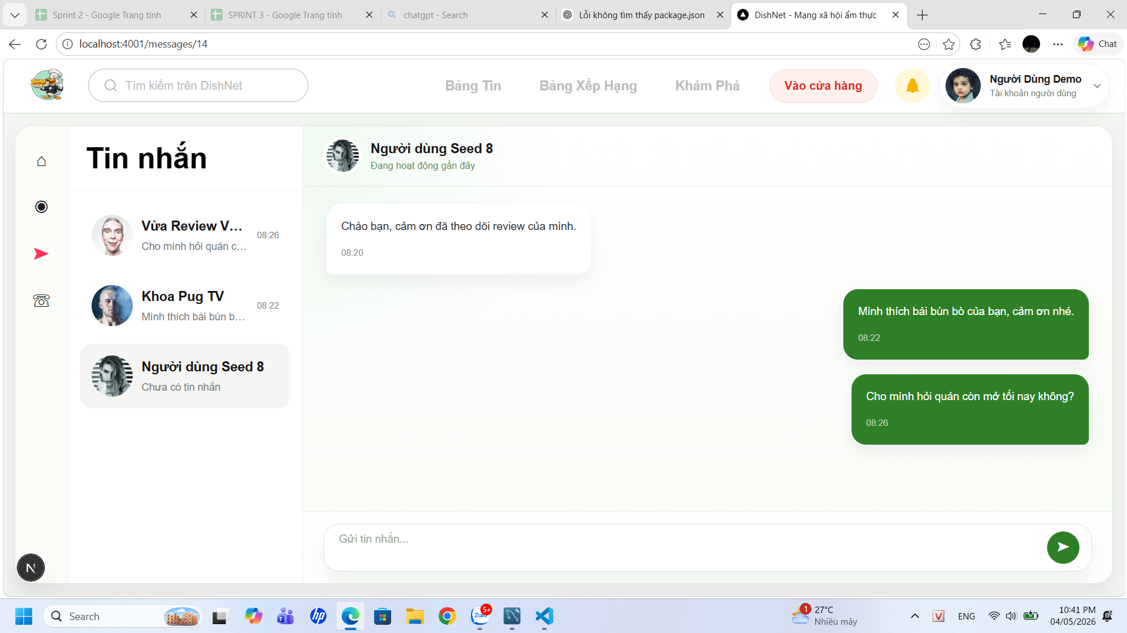

Test Case ID | Mô tả | Hành động | Điều kiện tiên quyết | Kết quả mong đợi | Kết quả thực tế | Kết quả |  | Kết quả |  | Chú thích
 |  |  |  |  |  | Vòng 1 |  | Vòng 2
 |  |  |  |  |  | Trạng thái | Ngày kiểm tra | Trạng thái | Ngày kiểm tra
GUI
TC_MSG_01 | Xác nhận hiển thị tin nhắn bên gửi và bên nhận đúng vị trí | 1. Quan sát đoạn chat | Có dữ liệu tin nhắn | Tin nhắn người gửi hiển thị bên phải (màu khác), người nhận bên trái | Hiển thị tin nhắn đúng vị trí giữa người gửi và người nhận | passed | 2026-05-01
TC_MSG_02 | Xác nhận hiển thị nội dung tin nhắn | 1. Quan sát nội dung chat | Có tin nhắn | Nội dung hiển thị đầy đủ, không bị cắt | Nội dung tin nhắn hiển thị đầy đủ, không bị cắt | passed | 2026-05-01
TC_MSG_03 | Xác nhận hiển thị thời gian gửi tin nhắn | 1. Quan sát timestamp | Có tin nhắn | Thời gian hiển thị đúng định dạng | Thời gian hiển thị đúng định dạng | passed | 2026-05-01
TC_MSG_04 | Xác nhận hiển thị avatar user trong chat | 1. Quan sát UI | Có dữ liệu user | Avatar hiển thị đúng, không bị vỡ | Avatar người dùng hiển thị đúng, không bị lỗi | passed | 2026-05-02
TC_MSG_05 | Xác nhận hiển thị ô nhập tin nhắn | 1. Quan sát thanh nhập dưới cùng | Mở khung chat | Hiển thị input với placeholder "Gửi tin nhắn..." | Ô nhập tin nhắn hiển thị đúng placeholder | passed | 2026-05-01
TC_MSG_06 | Xác nhận hiển thị nút gửi tin nhắn | 1. Quan sát icon gửi | Mở khung chat | Hiển thị nút gửi (icon mũi tên) rõ ràng | Nút gửi tin nhắn hiển thị rõ ràng, hoạt động bình thường | passed | 2026-05-01
TC_MSG_07 | Xác nhận giao diện rỗng khi chưa có tin nhắn | 1. Chọn user chưa có tin nhắn | Có user chưa chat | Hiển thị trạng thái "Chưa có tin nhắn" | Hiển thị trạng thái "Chưa có tin nhắn" khi chưa có chat | passed | 2026-05-01
TC_MSG_08 | Xác nhận hiển thị preview tin nhắn ở sidebar | 1. Quan sát danh sách bên trái | Có dữ liệu | Hiển thị nội dung tin nhắn gần nhất dạng rút gọn | Preview tin nhắn hiển thị đúng ở sidebar | passed | 2026-05-01
TC_MSG_09 | Xác nhận layout tổng thể | 1. Quan sát toàn trang | Trang load thành công | Giao diện chia 2 cột rõ ràng, không lệch | Layout giao diện rõ ràng, không bị lệch | passed | 2026-05-01
TC_MSG_10 | Xác nhận responsive | 1. Resize trình duyệt | Trang đang mở | UI không vỡ layout, vẫn hiển thị đầy đủ | Giao diện responsive tốt trên các kích thước màn hình | passed | 2026-05-01
TC_MSG_11 | Xác nhận scroll trong khung chat | 1. Scroll khung chat | Có nhiều tin nhắn | Có thanh scroll, cuộn mượt, không lỗi | Scroll trong khung chat hoạt động mượt | passed | 2026-05-01
TC_MSG_12 | Xác nhận hiển thị icon chức năng sidebar | 1. Quan sát thanh icon trái | Trang mở | Hiển thị icon (home, chat, thông báo...) đúng vị trí | Các icon chức năng hiển thị đúng vị trí | passed | 2026-05-01
TC_MSG_13 | Xác nhận hiển thị thông tin người dùng góc phải | 1. Quan sát góc phải | Đã đăng nhập | Hiển thị avatar + tên người dùng | Thông tin người dùng (avatar + tên) hiển thị đúng | passed | 2026-05-01
FUNCTION
TC_MSG_14 | Xác nhận hiển thị đúng danh sách cuộc trò chuyện khi truy cập trang tin nhắn | 1. Đăng nhập hệ thống 2. Truy cập trang “Tin nhắn” | User đã có danh sách chat | Hiển thị danh sách chat bên trái gồm avatar, tên, tin nhắn gần nhất, thời gian | Danh sách cuộc trò chuyện hiển thị đầy đủ avatar, tên, tin nhắn gần nhất, thời gian | passed | 2026-05-01
TC_MSG_15 | Xác nhận hiển thị đúng cuộc trò chuyện khi click vào 1 user | 1. Click vào 1 cuộc trò chuyện | Có dữ liệu chat | Nội dung chat hiển thị bên phải đúng user được chọn | Click vào cuộc trò chuyện hiển thị đúng nội dung | passed | 2026-05-01
TC_MSG_16 | Xác nhận highlight cuộc trò chuyện đang được chọn | 1. Click vào 1 user bất kỳ | Có danh sách chat | Item được chọn có background khác biệt | Cuộc trò chuyện được chọn có highlight rõ ràng | passed | 2026-05-01
TC_MSG_17 | Xác nhận hiển thị thời gian gửi tin nhắn | 1. Quan sát tin nhắn | Có tin nhắn | Hiển thị timestamp đúng định dạng (hh:mm) | Timestamp hiển thị đúng định dạng (hh:mm) | passed | 2026-05-01
TC_MSG_18 | Xác nhận hiển thị trạng thái “đang hoạt động” của user | 1. Mở cuộc trò chuyện | User đang online | Hiển thị text “Đang hoạt động gần đây” | Hiển thị trạng thái “Đang hoạt động gần đây” đúng | passed | 2026-05-01
TC_MSG_19 | Xác nhận hệ thống hiển thị đúng nội dung đã nhập nội dung vào ô chat | 1. Click vào input 2. Nhập text | Input active | Nội dung hiển thị đúng trong ô nhập | Nội dung tin nhắn hiển thị đúng trong ô input | passed | 2026-05-01
TC_MSG_20 | Xác nhận hệ thống gửi tin nhắn khi click icon gửi | 1. Nhập nội dung 2. Click nút gửi | Có nội dung | Tin nhắn được gửi và hiển thị ngay | Tin nhắn được gửi và hiển thị ngay sau khi click nút gửi | passed | 2026-05-01
TC_MSG_21 | Xác nhận hệ thống gửi tin nhắn khi nhấn Enter | 1. Nhập nội dung 2. Nhấn Enter | Có nội dung | Tin nhắn được gửi và hiển thị ngay | Nhấn Enter không gửi được tin nhắn, nút gửi bị ẩn sau khi Enter | failed | 2026-05-01 | passed | 2026-05-05
TC_MSG_22 | Xác nhận hệ thống không gửi tin nhắn khi ô input rỗng | 1. Không nhập nội dung 2. Click gửi | Input rỗng | Không gửi tin nhắn, có thể disable button hoặc không phản hồi | Không gửi tin nhắn khi input rỗng | passed | 2026-05-01
TC_MSG_23 | Xác nhận hiển thị lỗi khi gửi tin nhắn thất bại | 1. Ngắt mạng 2. Gửi tin nhắn | Mất kết nối | Hiển thị thông báo lỗi, tin nhắn không được gửi | Hiển thị thông báo lỗi khi gửi tin nhắn thất bại | passed | 2026-05-01
TC_MSG_24 | Xác nhận tự động cuộn xuống tin nhắn mới | 1. Gửi/nhận tin nhắn mới | Có tin nhắn mới | Màn hình tự cuộn xuống cuối | Màn hình tự động cuộn xuống khi có tin nhắn mới | passed | 2026-05-01
TC_MSG_25 | Xác nhận hiển thị danh sách chat khi không có tin nhắn | 1. Truy cập user chưa có chat | Không có dữ liệu | Hiển thị “Chưa có tin nhắn” hoặc danh sách rỗng | Khi không có dữ liệu danh sách rỗng | passed | 2026-05-01
TC_MSG_26 | Xác nhận hiển thị đúng tin nhắn trước trong danh sách | 1. Quan sát sidebar | Có tin nhắn | Hiển thị nội dung rút gọn tin nhắn gần nhất | Hiển thị đúng nội dung tin nhắn gần nhất trong danh sách | passed | 2026-05-01
TC_MSG_27 | Xác nhận hiển thị thời gian trong danh sách chat | 1. Quan sát sidebar | Có dữ liệu | Hiển thị đúng thời gian tin nhắn cuối | Hiển thị đúng thời gian tin nhắn trong danh sách chat | passed | 2026-05-01
TC_MSG_28 | Xác nhận nhận tin nhắn realtime từ user khác | 1. User B gửi tin 2. User A đang mở chat | Có kết nối socket | Tin nhắn hiển thị ngay không cần reload | Tin nhắn realtime hiển thị ngay không cần reload | passed | 2026-05-01
TC_MSG_29 | Xác nhận hệ thống lưu tin nhắn vào database | 1. Gửi tin nhắn | DB hoạt động | Tin nhắn được lưu với đầy đủ: sender_id, receiver_id, content, timestamp | Tin nhắn được lưu đầy đủ vào database | passed | 2026-05-01
TC_MSG_30 | Xác nhận lấy danh sách cuộc trò chuyện | 1. Truy cập trang chat | User có dữ liệu | API trả về danh sách conversation đúng | API trả về danh sách cuộc trò chuyện đúng | passed | 2026-05-01
TC_MSG_31 | Xác nhận lấy nội dung chi tiết cuộc trò chuyện | 1. Click vào 1 chat | Có conversation | API trả về list message theo đúng thứ tự thời gian | API trả về nội dung chat đúng thứ tự thời gian | passed | 2026-05-01
TC_MSG_32 | Xác nhận phân biệt tin nhắn gửi và nhận | 1. Load chat | Có dữ liệu | Backend trả đúng sender_id → FE hiển thị đúng trái/phải | Hiển thị đúng tin nhắn gửi/nhận theo sender_id | passed | 2026-05-01
TC_MSG_33 | Xác nhận hệ thống cập nhật trạng thái “đã xem” | 1. User mở chat | Có tin chưa đọc | Backend update seen = true | Trạng thái “đã xem” được cập nhật đúng | passed | 2026-05-01
TC_MSG_34 | Xác nhận hiển thị đúng trạng thái “chưa đọc” trong danh sách chat | 1. Nhận tin mới | Chưa mở chat | Conversation được đánh dấu chưa đọc | Hiển thị đúng trạng thái “chưa đọc” trong danh sách chat | passed | 2026-05-01
TC_MSG_35 | Xác nhận xử lý gửi nhiều tin liên tiếp | 1. Gửi nhiều tin nhanh | Kết nối ổn định | Tất cả tin được gửi và lưu đúng thứ tự | Hệ thống vẫn xử lý đúng, tin nhắn được gửi chính xác | passed | 2026-05-01
TC_MSG_36 | Xác nhận hệ thống vẫn hiển thị đúng khi nhập tin nhắn dài | 1. Nhập tin quá dài | Không giới hạn ký tự | Hệ thống chấp nhận, vẫn gửi và nhận tin nhắn bình thường | Tin nhắn dài vẫn gửi và nhận bình thường | passed | 2026-05-01
TC_MSG_37 | Xác nhận gửi tin nhắn chứa ký tự đặc biệt | 1. Nhập ký tự đặc biệt | Hệ thống hỗ trợ unicode | Tin nhắn được gửi và hiển thị đúng | Không hiển thị lỗi khi gửi tin nhắn có ký tự đặt biệt | passed | 2026-05-01
TC_MSG_38 | Xác nhận không gửi tin nhắn khi user bị block | 1. Block user 2. Gửi tin | User bị block | API trả lỗi, không gửi được | User bị block, hệ thống chặn không cho phép gửi tin nhắn | passed | 2026-05-01
TC_MSG_39 | Xác nhận dữ liệu tin nhắn vẫn hiển thị đúng khi refresh trang | 1. Reload trang | Có dữ liệu | Tin nhắn hiển thị đúng như trước | Tin nhắn dđược load lại sau khi refesh trang và không thay đổi | passed | 2026-05-01

Gửi yêu cầu hỗ trợ
Project Name | XÂY DỰNG HỆ THỐNG DISHNET - NỀN TẢNG MẠNG XÃ HỘI KINH DOANH ẨM THỰC
Module Code | Gửi yêu cầu hỗ trợ
Người kiểm tra | Huỳnh Thị Vy
 | Hoàn thành | Lỗi | Chưa kiểm tra | Bị chăn | Tổng số trường hợp thử nghiệm
Round 1 | 42 | 2 | 0 | 0 | 44
Round 2 | 2 | 0 | 0 | 0 | 44
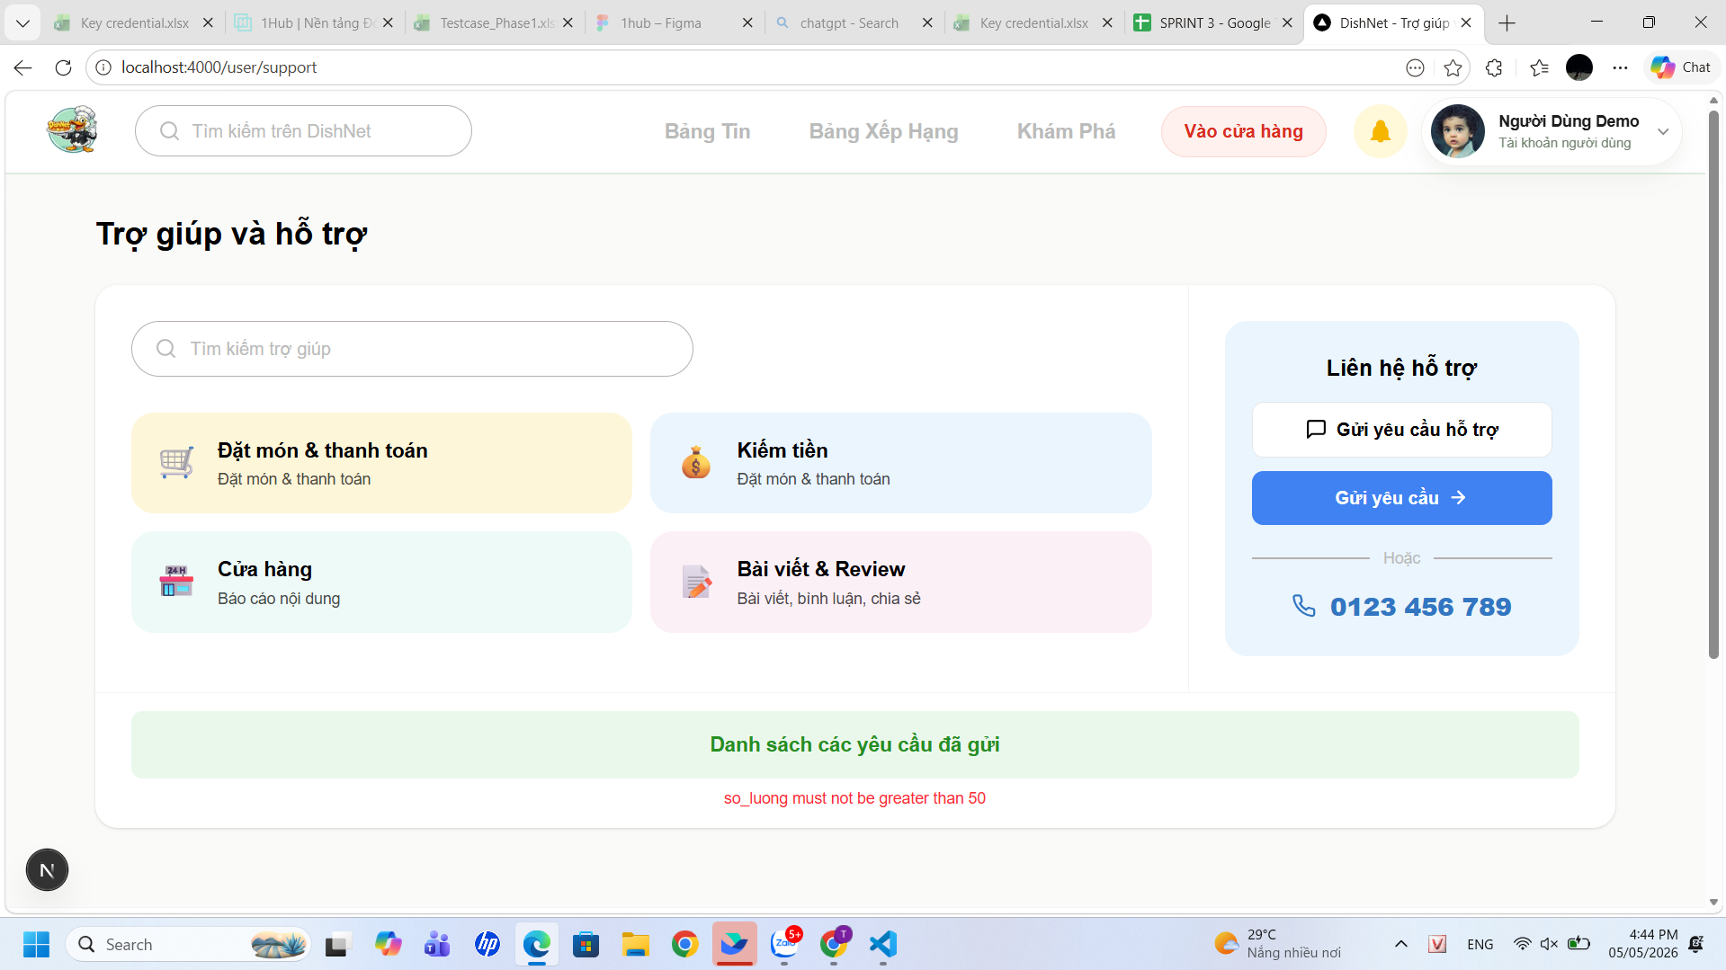

Test Case ID | Mô tả | Hành động | Điều kiện tiên quyết | Kết quả mong đợi | Kết quả thực tế | Kết quả |  | Kết quả |  | Chú thích
 |  |  |  |  |  | Vòng 1 |  | Vòng 2
 |  |  |  |  |  | Trạng thái | Ngày kiểm tra | Trạng thái | Ngày kiểm tra
GUI
TC_SP_01 | Kiểm tra hiển thị tổng thể trang Trợ giúp | 1. Người dùng đã đăng nhập 2. Truy cập trang gửi yêu cầu hỗ trợ | Đã đăng nhập | Hiển thị trang trợ giúp và hỗ trợ, khung "Liên hệ hỗ trợ". | Hiển thị đúng trang “Trợ giúp & hỗ trợ”, có đầy đủ khung “Liên hệ hỗ trợ” như thiết kế | passed | 2026-05-01
TC_SP_02 | Kiểm tra khung Liên hệ hỗ trợ bên phải | Màn hình hiển thị đầy đủ các thành phần bên phải. | Truy cập trang gửi yêu cầu hỗ trợ | Hiển thị nút "Gửi yêu cầu" màu xanh dương có mũi tên trắng và số hotline "0123 456 789" kèm icon điện thoại phía dưới | Khung “Liên hệ hỗ trợ” hiển thị đúng, bao gồm nút gửi yêu cầu và số hotline | passed | 2026-05-01
TC_SP_03 | Kiểm tra nút "Gửi yêu cầu" | 1. Người dùng đã đăng nhập 2. Truy cập trang gửi yêu cầu hỗ trợ 3. Click "Gửi yêu cầu" | Truy cập trang gửi yêu cầu hỗ trợ | Mở form gửi yêu cầu hỗ trợ | Khi click “Gửi yêu cầu”, hệ thống mở form gửi yêu cầu hỗ trợ đúng | passed | 2026-05-01
TC_SP_04 | Kiểm tra số điện thoại liên hệ | 1. Người dùng đã đăng nhập 2. Truy cập trang gửi yêu cầu hỗ trợ 3. Click "Số điện thoại" | Truy cập trang gửi yêu cầu hỗ trợ | Hiển thị số hotline của hệ thống | Hiển thị đúng số hotline của hệ thống, click vào có phản hồi | passed | 2026-05-01
TC_SP_05 | Kiểm tra nút Danh sách yêu cầu đã gửi | 1. Người dùng đã đăng nhập 2. Truy cập trang gửi yêu cầu hỗ trợ 3. Quan sát danh sách | Quan sát thanh ngang phía dưới các thẻ danh mục. | Hiển thị danh sách yêu cầu | Danh sách yêu cầu đã gửi hiển thị đầy đủ và đúng dữ liệu. | passed | 2026-05-01
TC_SP_06 | Xác nhận responsive UI | 1. Resize màn hình | Trang đang mở | Các nút không bị vỡ layout | UI responsive tốt, không bị vỡ layout khi resize màn hình | passed | 2026-05-01
TC_SP_07 | Xác nhận layout tổng thể | 1. Quan sát toàn trang | Trang load thành công | Giao diện chia 2 cột rõ ràng, không lệch | Layout giao diện rõ ràng, không bị lệch | passed | 2026-05-01
FUNCTION
TC_SP_08 | Xác nhận hiển thị đúng trang hỗ trợ khi thành viên truy cập | 1. Truy cập mục “Trợ giúp & hỗ trợ” | Người dùng đã đăng nhập | Hiển thị đầy đủ, có nút “Gửi yêu cầu hỗ trợ”, "số điện thoại hỗ trợ" | Trang hiển thị đầy đủ nội dung: nút gửi yêu cầu và thông tin liên hệ | passed | 2026-05-01
TC_SP_09 | Xác nhận hiển thị form khi nhấn “Gửi yêu cầu hỗ trợ” | 1. Click “Gửi yêu cầu hỗ trợ” | Trang hỗ trợ hiển thị | Hiển thị form gồm: Chủ đề, Nội dung, Tệp đính kèm, Thông tin liên hệ | Khi click “Gửi yêu cầu hỗ trợ”, form hiển thị đầy đủ các trường | passed | 2026-05-01
TC_SP_10 | Xác nhận gửi yêu cầu thành công khi nhập đầy đủ thông tin hợp lệ | 1. Mở form 2. Nhập đầy đủ thông tin hợp lệ 3. Click “Gửi yêu cầu” | Form hợp lệ | Hiển thị thông báo “Gửi yêu cầu thành công”, yêu cầu xuất hiện trong danh sách | Khi nhập đúng dữ liệu và submit, hệ thống hiển thị thông báo “Gửi yêu cầu thành công” và thêm vào danh sách | passed | 2026-05-01
TC_SP_11 | Xác nhận nút “Gửi yêu cầu” bị vô hiệu hóa khi bỏ trống tất cả trường | 1. Mở form 2. Không nhập dữ liệu | Form mở | Nút “Gửi yêu cầu” bị disable, không thể click | Khi chưa nhập dữ liệu, nút “Gửi yêu cầu” bị disable, không thể click | passed | 2026-05-01
TC_SP_12 | Xác nhận hiển thị danh sách chủ đề trong dropdown | 1. Click dropdown Chủ đề | Form mở | Hiển thị danh sách chủ đề đầy đủ | Dropdown “Chủ đề” hiển thị đầy đủ các lựa chọn | passed | 2026-05-01
TC_SP_13 | Xác nhận hiển thị lỗi khi nội dung >1000 ký tự | 1. Nhập nội dung >1000 ký tự 2. Submit | Form mở | Hiển thị lỗi hoặc chặn nhập thêm | Khi nhập >1000 ký tự, hệ thống hiển thị lỗi và không cho nhập thêm | passed | 2026-05-01
TC_SP_14 | Xác nhận chấp nhận nội dung từ 1–1000 ký tự | 1. Nhập nội dung hợp lệ 2. Submit | Form mở | Hệ thống chấp nhận và cho phép gửi | Khi nhập nội dung hợp lệ, hệ thống chấp nhận và cho phép gửi | passed | 2026-05-01
TC_SP_15 | Xác nhận hệ thống gửi yêu cầu khi không có tệp đính kèm | 1. Nhập thông tin hợp lệ 2. Không upload file 3. Submit | Form mở | Gửi thành công | Khi không đính kèm file, hệ thống vẫn gửi yêu cầu thành công | passed | 2026-05-01
TC_SP_16 | Xác nhận hiển thị lỗi khi file >4MB | 1. Upload file >4MB | Form mở | Hiển thị lỗi “Vượt quá dung lượng cho phép” | Hệ thống thông báo "Vượt quá dung lượng cho phép nhưng ảnh vẫn được upload lên | failed | 2026-05-01 | passed | 2026-05-05
TC_SP_17 | Xác nhận hiển thị lỗi khi file sai định dạng | 1. Upload file không hợp lệ | Form mở | Hiển thị lỗi “Tệp không nằm trong danh sách cho phép” | Khi upload file sai định dạng, hệ thống hiển thị lỗi đúng | passed | 2026-05-01
TC_SP_18 | Xác nhận hiển thị lỗi khi số điện thoại <10 số | 1. Nhập số <10 số | Form mở | Hiển thị lỗi "Số điện thoại không hợp lệ" | Khi nhập số điện thoại <10 số, hệ thống hiển thị lỗi “Số điện thoại không hợp lệ” | passed | 2026-05-01
TC_SP_19 | Xác nhận hiển thị lỗi khi số điện thoại >10 số | 1. Nhập số >10 số | Form mở | Hiển thị lỗi "Số điện thoại không hợp lệ" | Khi nhập số điện thoại >10 số, hệ thống hiển thị lỗi “Số điện thoại không hợp lệ” | passed | 2026-05-01
TC_SP_20 | Xác nhận chấp nhận số điện thoại =10 số | 1. Nhập đúng 10 số | Form mở | Hệ thống chấp nhận | Khi nhập đúng 10 số, hệ thống chấp nhận số điện thoại. | passed | 2026-05-01
TC_SP_21 | Xác nhận hiển thị lỗi khi số điện thoại không bắt đầu bằng 0 | 1. Nhập số bắt đầu ≠0 | Form mở | Hiển thị lỗi "Số điện thoại không hợp lệ" | Khi số điện thoại bắt đầu ≠ 0, hệ thống hiển thị lỗi. | passed | 2026-05-01
TC_SP_22 | Xác nhận hiển thị lỗi khi nhập ký tự chữ/ký tự đặc biệt | 1. Nhập chữ/ký tự đặc biệt | Form mở | Hiển thị lỗi "Số điện thoại không hợp lệ" | Khi nhập ký tự đặc biệt vào số điện thoại, hệ thống hiển thị lỗi | passed | 2026-05-01
TC_SP_23 | Xác nhận hệ thống không tạo duplicate khi click submit liên tục | 1. Click “Gửi yêu cầu” nhiều lần | Form hợp lệ | Hệ thông không crash, chỉ xử lý 1 yêu cầu đầu tiên | Khi click submit nhiều lần liên tiếp, hệ thống chỉ xử lý 1 request đầu tiên | passed | 2026-05-01
TC_SP_24 | Xác nhận hiển thị thông báo sau khi gửi thành công | 1. Gửi thành công | Form hợp lệ | Hiển thị toast/message thành công | Sau khi gửi thành công, hệ thống hiển thị toast message “Gửi yêu cầu thành công” | passed | 2026-05-01
TC_SP_25 | Xác nhận hiển thị yêu cầu trong danh sách sau khi gửi | 1. Gửi yêu cầu 2. Xem danh sách | Có dữ liệu | Yêu cầu hiển thị trong “Danh sách các yêu cầu đã gửi” | Yêu cầu sau khi gửi xuất hiện trong danh sách “Danh sách các yêu cầu đã gửi” | passed | 2026-05-01
TC_SP_26 | Xác nhận trạng thái mặc định của yêu cầu mới | 1. Gửi yêu cầu | Có dữ liệu | Trạng thái = “Chưa phản hồi” | Trạng thái mặc định của yêu cầu mới là “Chưa phản hồi" | passed | 2026-05-01
TC_SP_27 | Xác nhận lưu đúng thời gian gửi yêu cầu | 1. Gửi yêu cầu | Hệ thống hoạt động | Lưu đúng timestamp theo thời gian thực | Thời gian gửi yêu cầu được lưu đúng theo timestamp thực tế. | passed | 2026-05-01
TC_SP_28 | Xác nhận hiển thị yêu cầu sau khi refresh trang | 1. Gửi yêu cầu 2. Refresh | Có dữ liệu | Yêu cầu vẫn hiển thị | Sau khi refresh trang, yêu cầu vẫn hiển thị đúng | passed | 2026-05-01
TC_SP_29 | Xác nhận hiển thị lỗi khi vượt quá số lượng yêu cầu tối đa | 1. Gửi >50 yêu cầu | Đã đạt limit | Hiển thị “Số lượng yêu cầu không được vượt quá 50” | Khi vượt quá 50 yêu cầu, hệ thống hiển thị thông báo lỗi đúng | passed | 2026-05-01
TC_SP_30 | Xác nhận chuyển hướng khi gọi hỗ trợ qua số điện thoại | 1. Click số điện thoại | Có hiển thị số | Mở chức năng gọi điện | Khi click số điện thoại, không mở chức năng gọi điện | failed | 2026-05-01 | passed | 2026-05-05
TC_SP_31 | Xác nhận hệ thống không bị crash khi thao tác nhanh | 1. Click liên tục các action | Form mở | Hệ thống hoạt động ổn định | Khi thao tác liên tục, hệ thống vẫn hoạt động ổn định, không bị crash | passed | 2026-05-01
TC_SP_32 | Xác nhận hiển thị trạng thái “Đang xử lý” khi yêu cầu chưa được giải quyết | 1. Truy cập danh sách yêu cầu đã gửi | Có yêu cầu ở trạng thái đang xử lý | Hiển thị đúng trạng thái “Đang xử lý” tại từng yêu cầu | Hiển thị đúng trạng thái “Đang xử lý” cho yêu cầu đang xử lý | passed | 2026-05-01
TC_SP_33 | Xác nhận hiển thị trạng thái “Đã giải quyết” khi yêu cầu đã xử lý xong | 1. Truy cập danh sách yêu cầu | Có yêu cầu đã được xử lý | Hiển thị đúng trạng thái “Đã giải quyết” | Hiển thị đúng trạng thái “Đã giải quyết” cho yêu cầu đã xử lý | passed | 2026-05-01
TC_SP_34 | Xác nhận trạng thái được cập nhật real-time sau khi admin xử lý | 1. Admin xử lý yêu cầu 2. User refresh trang | Có yêu cầu đã được xử lý | Trạng thái chuyển từ “Đang xử lý” → “Đã giải quyết” | Trạng thái được cập nhật đúng sau khi admin xử lý và refresh trang | passed | 2026-05-01
TC_SP_35 | Xác nhận mỗi yêu cầu hiển thị đúng trạng thái của yêu cầu đó | 1. Quan sát danh sách nhiều yêu cầu | Có nhiều yêu cầu với trạng thái khác nhau | Mỗi yêu cầu hiển thị đúng trạng thái tương ứng, không bị hiển thị trạng thái của yêu cầu khác | Mỗi yêu cầu hiển thị đúng trạng thái riêng, không bị lẫn | passed | 2026-05-01
TC_SP_36 | Xác nhận hệ thống không hiển thị danh sách khi chưa có dữ liệu | 1. Truy cập danh sách | Không có yêu cầu | Hiển thị rỗng | Khi không có dữ liệu, danh sách hiển thị rỗng đúng | passed | 2026-05-01
TC_SP_37 | Xác nhận mở chi tiết yêu cầu khi click vào yêu cầu đã gửi | 1. Click vào 1 yêu cầu bất kỳ | Có danh sách yêu cầu | Hiển thị màn hình chi tiết yêu cầu | Khi click vào yêu cầu, hiển thị trang chi tiết đúng nội dung | passed | 2026-05-01
TC_SP_38 | Xác nhận hiển thị đầy đủ thông tin yêu cầu | 1. Click vào yêu cầu | Có dữ liệu | Hiển thị: loại yêu cầu, nội dung, thời gian, file đính kèm (nếu có) | Thông tin chi tiết yêu cầu hiển thị đầy đủ: chủ đề, nội dung, thời gian, file | passed | 2026-05-01
TC_SP_39 | Xác nhận hiển thị kết quả xử lý khi yêu cầu đã giải quyết | 1. Click yêu cầu trạng thái “Đã giải quyết” | Yêu cầu đã xử lý | Hiển thị nội dung kết quả xử lý từ admin | Khi yêu cầu đã giải quyết, hiển thị kết quả xử lý từ admin | passed | 2026-05-01
TC_SP_40 | Xác nhận hiển thị thông báo khi yêu cầu chưa có kết quả xử lý | 1. Click yêu cầu “Đang xử lý” | Yêu cầu chưa xử lý | Hiển thị thông báo “Yêu cầu đang được xử lý” hoặc tương tự | Khi yêu cầu đang xử lý, hiển thị trạng thái tương ứng | passed | 2026-05-01
TC_SP_41 | Xác nhận hiển thị file đính kèm trong chi tiết | 1. Click yêu cầu có file | Có file đính kèm | Hiển thị file hoặc cho phép download | File đính kèm hiển thị đúng và có thể tải xuống | passed | 2026-05-01
TC_SP_42 | Xác nhận hiển thị đúng thông tin liên hệ | 1. Click yêu cầu | Có dữ liệu liên hệ | Hiển thị đúng số điện thoại/email đã gửi | Thông tin liên hệ (email/sđt) hiển thị đúng với dữ liệu đã gửi | passed | 2026-05-01
TC_SP_43 | Xác nhận bảo mật – chỉ xem được yêu cầu của chính mình | 1. Truy cập bằng tài khoản khác 2. Click yêu cầu | Có nhiều user | Không thể xem yêu cầu của người khác | Hệ thống không cho phép truy cập/xem chi tiết yêu cầu của người dùng khác. Khi cố truy cập, hệ thống chặn và chỉ hiển thị dữ liệu của chính tài khoản đang đăng nhập | passed | 2026-05-01
TC_SP_44 | Xác nhận quay lại danh sách sau khi xem chi tiết | 1. Click vào yêu cầu 2. Nhấn “Quay lại” | Đang ở trang chi tiết | Quay về danh sách yêu cầu, giữ trạng thái trước đó | Sau khi xem chi tiết yêu cầu và nhấn “Quay lại”, hệ thống điều hướng về danh sách yêu cầu trước đó và giữ nguyên trạng thái | passed | 2026-05-01

Kiếm tiền từ nội dung
Project Name | XÂY DỰNG HỆ THỐNG DISHNET - NỀN TẢNG MẠNG XÃ HỘI KINH DOANH ẨM THỰC
Module Code | Kiếm tiền từ nội dung
Người kiểm tra | Trần Thị Mai Yên
 | Hoàn thành | Lỗi | Chưa kiểm tra | Bị chăn | Tổng số trường hợp thử nghiệm
Round 1 | 39 | 2 | 0 | 0 | 41
Round 2 | 2 | 0 | 0 | 0 | 41
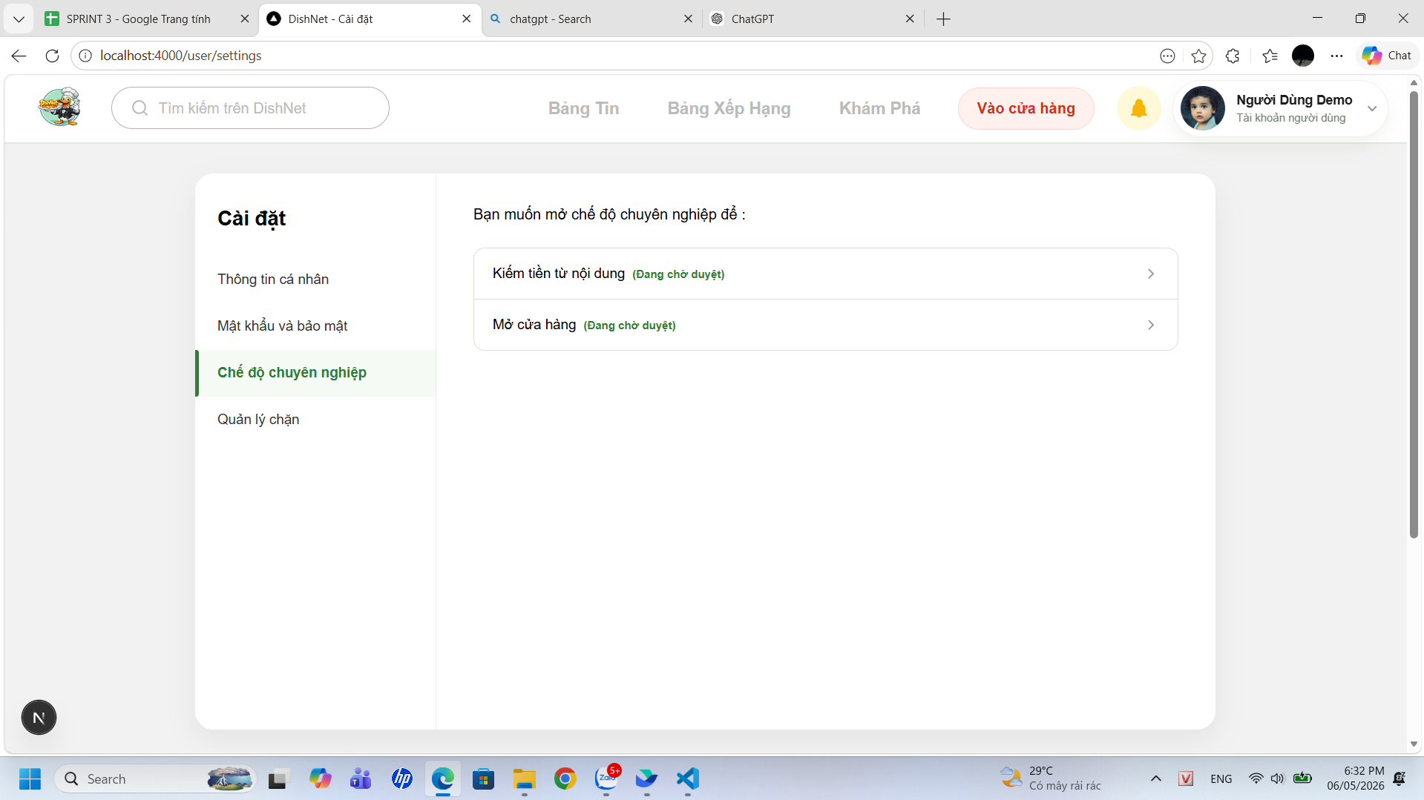
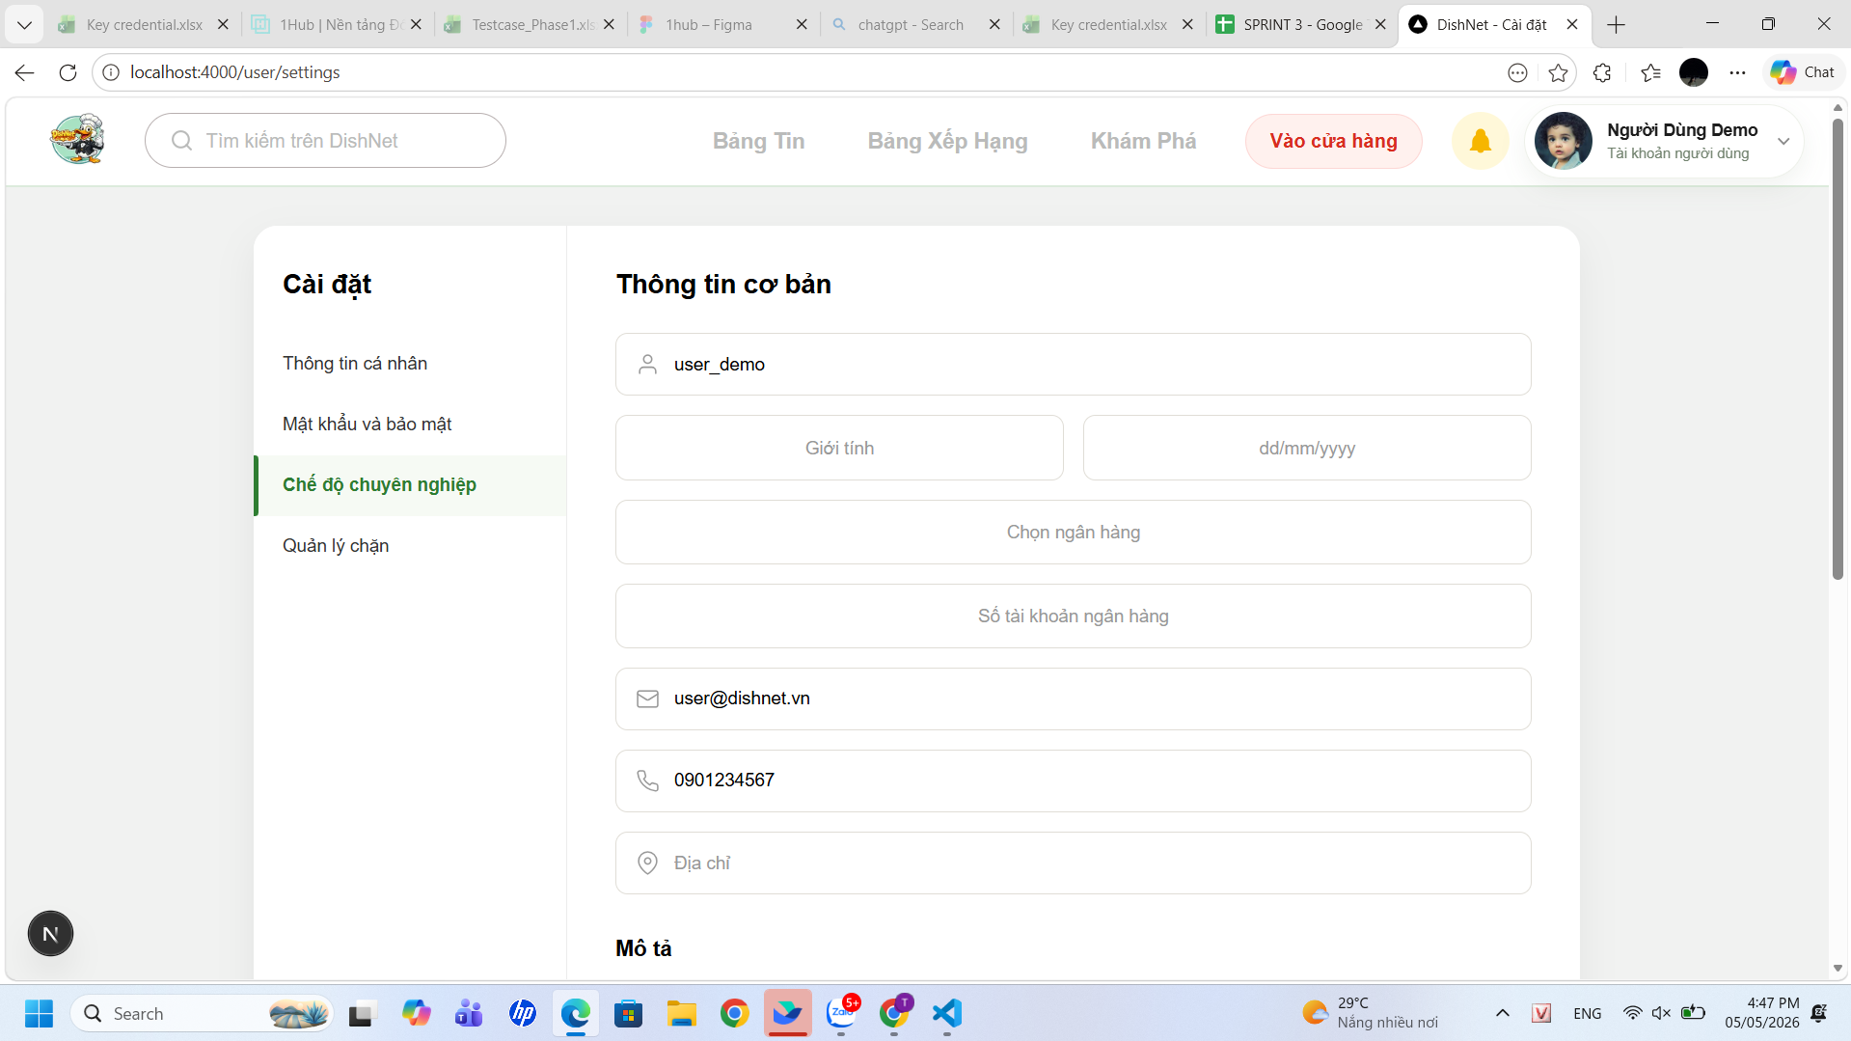
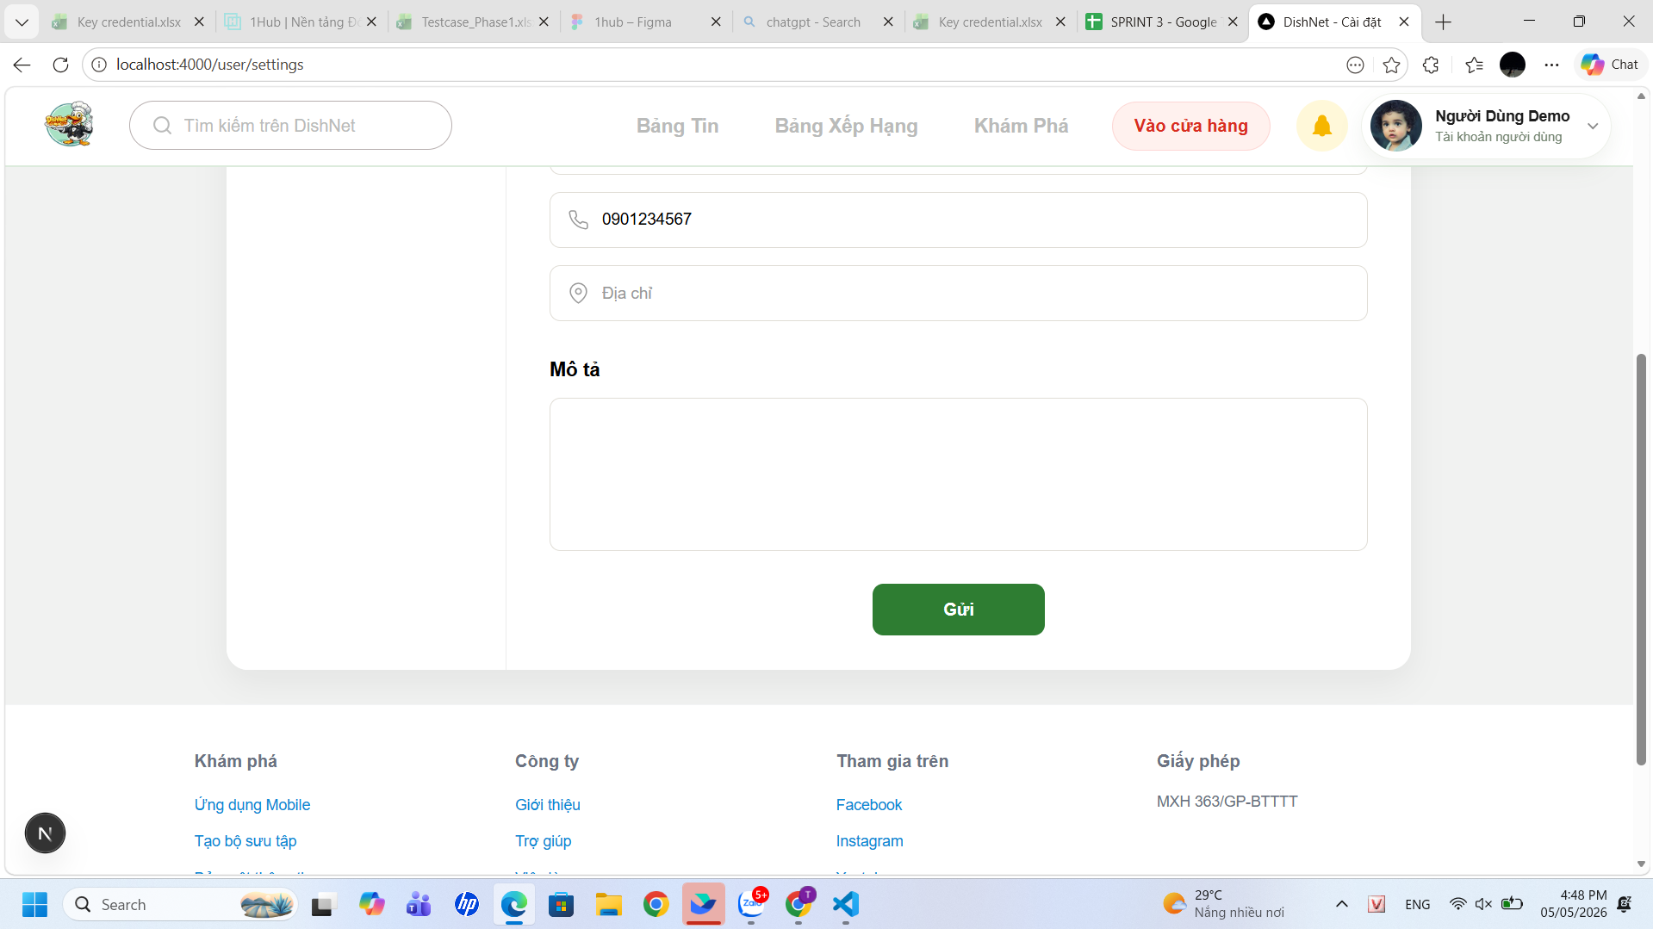

Test Case ID | Mô tả | Hành động | Điều kiện tiên quyết | Kết quả mong đợi | Kết quả thực tế | Kết quả |  | Kết quả |  | Chú thích
 |  |  |  |  |  | Vòng 1 |  | Vòng 2
 |  |  |  |  |  | Trạng thái | Ngày kiểm tra | Trạng thái | Ngày kiểm tra
GUI
TC_MN_01 | Kiểm tra hiển thị mặc định của menu trái | 1, Quan sát danh sách menu bên trái tại trang cài đặt | Người dùng đã đăng nhập | Hiển thị đủ 4 mục: Thông tin cá nhân, Mật khẩu và bảo mật, Chế độ chuyên nghiệp, Quản lý chặn | Hệ thống hiển thị đúng menu sidebar | passed | 2026-05-01
TC_MN_02 | Kiểm tra hiển thị trang chế độ chuyên nghiệp | 1. Quan sát nội dung chính khi ở tab Chế độ chuyên nghiệp | Tài khoản đang trong trạng thái gửi yêu cầu xét duyệt | Hiển thị 2 dòng: "Kiếm tiền từ nội dung" và "Mở cửa hàng" | Trang chế độ chuyên nghiệp hiển thị đúng "Kiếm tiền từ nội dung" và "Mở cửa hàng" | passed | 2026-05-01
TC_MN_03 | Kiểm tra giao diện form "Thông tin cơ bản" | 1. Chọn cài đặt 2. Chọn chế độ chuyên nghiệp 3. Chọn kiếm tiền từ nội dung | Đang ở tab Chế độ chuyên nghiệp | Hiển thị đầy đủ các trường thông tin có trong trang đăng ký | Hiển thị đúng và đầy đủ các trường thông tin có trong trang đăng ký | passed | 2026-05-01
TC_MN_04 | Kiểm tra placeholder và icon trong các input | 1. Chọn cài đặt 2. Chọn chế độ chuyên nghiệp 3. Chọn kiếm tiền từ nội dung 4. Quan sát UI | Form đăng ký đang hiển thị | Placeholder hiển thị đúng | Các dòng chữ mờ hướng dẫn trong ô nhập liệu hiển thị đúng nội dung quy định | passed | 2026-05-01
TC_MN_05 | Kiểm tra hiển thị vùng nhập "Mô tả" | 1. Chọn cài đặt 2. Chọn chế độ chuyên nghiệp 3. Chọn kiếm tiền từ nội dung 4. Quan sát UI | Form đăng ký đang hiển thị | Hiển thị Textarea, cho phép nhập thông tin | Khi nhập các ký tự hiển thị đúng trong ô textarea | passed | 2026-05-01
TC_MN_06 | Kiểm tra hiển thị nút "Gửi" | 1. Chọn cài đặt 2. Chọn chế độ chuyên nghiệp 3. Chọn kiếm tiền từ nội dung 4. Quan sát UI | Form đăng ký đang hiển thị | Hiển thị nút "Gửi" màu xanh lá cây, đúng vị trí, enable | Button hiển thị đúng vị trí, có thể click | passed | 2026-05-01
TC_MN_07 | Xác nhận responsive UI | 1. Resize màn hình | Trang đang mở | Các nút không bị vỡ layout | UI responsive tốt, không bị vỡ layout khi resize màn hình | passed | 2026-05-01
TC_MN_08 | Xác nhận layout tổng thể | 1. Quan sát toàn trang | Trang load thành công | Giao diện chia 2 cột rõ ràng, không lệch | Layout giao diện rõ ràng, không bị lệch | passed | 2026-05-01
FUNCTION
TC_MN_09 | Xác nhận hiển thị đúng chức năng khi truy cập chế độ chuyên nghiệp | 1. Đăng nhập hệ thống 2. Truy cập chế độ chuyên nghiệp | Người dùng đã đăng nhập hợp lệ | Hiển thị "kiếm tiền từ nội dung" và "mở cửa hàng" | Chế độ chuyên nghiệp đã liệt kê đúng hai tùy chọn về "kiếm tiền từ nội dung" và "mở cửa hàng" | passed | 2026-05-01
TC_MN_10 | Xác nhận điều hướng thành công khi click vào chức năng "Kiếm tiền từ nội dung" | 1. Truy cập chế độ chuyên nghiệp 2. Click "Kiếm tiền từ nội dung" | Người dùng đã đăng nhập | Điều hướng tới màn hình form đăng ký hoặc màn hình trạng thái | Hệ thống điều hướng đến đúng trang đăng ký hoặc màn hình trạng thái tương ứng | passed | 2026-05-01
TC_MN_11 | Xác nhận hiển thị thông báo lỗi khi thành viên chưa đăng nhập đăng ký kiếm tiền | 1. Truy cập trực tiếp chức năng 2. Quan sát kết quả | Người dùng chưa đăng nhập | Hệ thống điều hướng về trang login hoặc hiển thị lỗi "Unauthorized" | Truy cập trái phép bị chặn và hệ thống tự động đẩy về trang đăng nhập | passed | 2026-05-01
TC_MN_12 | Xác nhận hiển thị form đăng ký kiếm tiền khi thành viên truy cập | 1. Truy cập chức năng đăng ký kiếm tiền | Người dùng đã đăng nhập | Hiển thị form đầy đủ: Tên tài khoản, Giới tính, Ngày sinh, Ngân hàng, STK, Email, SĐT, Địa chỉ, Mô tả | Form đăng ký bao gồm 4 phần (Thông tin cơ bản, Cửa hàng, Điều khoản, Đính kèm) hiển thị rõ ràng | passed | 2026-05-01
TC_MN_13 | Xác nhận đăng ký thành công khi nhập đầy đủ thông tin hợp lệ | 1. Nhập đầy đủ thông tin hợp lệ 2. Click “Gửi” | Form hợp lệ | Hiển thị trạng thái “Đang chờ duyệt”, disable nút submit | Hệ thống đã chuyển sang trạng thái "Đang chờ duyệt" và nút submit không còn cho phép thao tác | passed | 2026-05-01
TC_MN_14 | Xác nhận hệ thống không cho sửa tên tài khoản khi hiển thị form | 1. Quan sát field “Tên tài khoản” | Form mở | Field hiển thị mặc định, không cho chỉnh sửa | Tên tài khoản được hiển thị cố định trong field, người dùng không thể đặt con trỏ chuột để xóa hoặc sửa | passed | 2026-05-01
TC_MN_15 | Xác nhận hiển thị lỗi khi bỏ trống giới tính | 1. Không chọn giới tính 2. Click "Gửi" | Form mở | Hiển thị lỗi “Giới tính là bắt buộc” | Thông báo nhắc nhở "Giới tính là bắt buộc" xuất hiện ngay phía dưới field khi để trống | passed | 2026-05-01
TC_MN_16 | Xác nhận hiển thị đúng dropdown giới tính | 1. Click dropdown giới tính | Form mở | Hiển thị 2 option: Nam/Nữ/Khác | Danh sách dropdown hiển thị chính xác lựa chọn là Nam và Nữ hoặc Khác | passed | 2026-05-01
TC_MN_17 | Xác nhận hiển thị lỗi khi bỏ trống ngày sinh | 1. Không nhập ngày sinh 2. Click "Gửi" | Form mở | Hiển thị lỗi “Ngày sinh là bắt buộc” | Cảnh báo “Ngày sinh là bắt buộc” khi người dùng bỏ qua trường này | passed | 2026-05-01
TC_MN_18 | Xác nhận không cho chọn ngày sinh trong tương lai | 1. Chọn ngày > ngày hiện tại | Form mở | Hệ thống chặn không cho chọn | Các ngày trong tương lai trên lịch bị làm mờ, không thể click chọn được | passed | 2026-05-01
TC_MN_19 | Xác nhận hiển thị lỗi khi người dùng <16 tuổi | 1. Chọn ngày sinh <16 tuổi 2. Click "Gửi" | Form mở | Hiển thị lỗi “Ngày sinh không hợp lệ” | Hệ thống không hiển thị lỗi "Ngày sinh không hợp lệ" mà vẫn cho phép gửi form dù người dùng <16 tuổi | failed | 2026-05-01 | passed | 2026-05-05
TC_MN_20 | Xác nhận hiển thị lỗi khi nhập ngày sinh bằng ký tự chữ/ đặc biệt | 1. Nhập ký tự chữ/đặc biệt | Form mở | Hiển thị lỗi “Ngày sinh không hợp lệ” | Khi nhập ký tự không phải số vào ngày sinh, hệ thống trả về lỗi báo ngày sinh không hợp lệ | passed | 2026-05-01
TC_MN_21 | Xác nhận hiển thị lỗi khi bỏ trống ngân hàng | 1. Không chọn ngân hàng 2. Submit | Form mở | Hiển thị lỗi “Ngân hàng là bắt buộc” | Giao diện xuất hiện dòng thông báo "Ngân hàng là bắt buộc" khi chưa chọn ngân hàng | passed | 2026-05-01
TC_MN_22 | Xác nhận hiển thị lỗi khi nhập ngân hàng không hợp lệ | 1. Nhập tên ngân hàng không tồn tại | Form mở | Hiển thị lỗi “Ngân hàng không hợp lệ” | Hệ thống ghi nhận tên ngân hàng không tồn tại và thông báo lỗi không hợp lệ cho người dùng | passed | 2026-05-01
TC_MN_23 | Xác nhận hiển thị lỗi khi bỏ trống số tài khoản | 1. Không nhập STK 2. Click "Gửi" | Form mở | Hiển thị lỗi “Số tài khoản ngân hàng là bắt buộc” | Lỗi bỏ trống số tài khoản ngân hàng hiển thị ngay sau khi bấm nút "Gửi" | passed | 2026-05-01
TC_MN_24 | Xác nhận hiển thị lỗi khi nhập STK chứa ký tự chữ | 1. Nhập STK có chữ/ký tự đặc biệt | Form mở | Hiển thị lỗi “Số tài khoản không hợp lệ” | Trường số tài khoản báo lỗi không hợp lệ khi phát hiện có chứa ký tự chữ hoặc ký hiệu đặc biệt | passed | 2026-05-01
TC_MN_25 | Xác nhận hệ thống tự động trim khoảng trắng khi nhập có chưa khoảng trắng đầu/cuối | 1. Nhập dữ liệu có khoảng trắng đầu/cuối 2. Click "Gửi" | Form hợp lệ | Hệ thống tự động loại bỏ khoảng trắng | Dữ liệu sau khi gửi đã được hệ thống tự động xóa các khoảng trắng dư thừa ở hai đầu | passed | 2026-05-01
TC_MN_26 | Xác nhận hệ thông hiển thị email mặc định của tài khoản đăng ký và không cho sửa | 1. Quan sát field Email | Form mở | Email hiển thị sẵn, không chỉnh sửa | Email đăng ký được điền sẵn vào ô và thuộc tính readonly được kích hoạt | passed | 2026-05-01
TC_MN_27 | Xác nhận hệ thông hiển thị số điện thoại mặc định của tài khoản đăng ký và không cho sửa | 1. Quan sát field SĐT | Form mở | SĐT hiển thị sẵn, không chỉnh sửa | Số điện thoại hiển thị đúng thông tin đã đăng ký và bị khóa chức năng chỉnh sửa | passed | 2026-05-01
TC_MN_28 | Xác nhận hiển thị lỗi khi bỏ trống địa chỉ | 1. Không nhập địa chỉ 2. Click "Gửi" | Form mở | Hiển thị lỗi “Địa chỉ là bắt buộc" | Thông báo nhắc nhở "Địa chỉ là bắt buộc" hiển thị ngay khi người dùng để trống trường địa chỉ và nhấn gửi | passed | 2026-05-01
TC_MN_29 | Xác nhận hệ thống chấp nhận khi bỏ trống trường mô tả | 1. Không nhập mô tả 2. Click "Gửi" | Form hợp lệ | Hệ thống chấp nhận và gửi đăng ký | Hệ thống ghi nhận biểu mẫu thành công và chuyển sang bước tiếp theo dù không có dữ liệu trong ô mô tả | passed | 2026-05-01
TC_MN_30 | Xác nhận hiển thị đúng khi nhập mô tả 1–1000 ký tự | 1. Nhập mô tả hợp lệ 2. Click "Gửi" | Form hợp lệ | Hệ thống chấp nhận và gửi đăng ký | Dữ liệu mô tả nằm trong khoảng 1-1000 ký tự được hệ thống tiếp nhận và lưu trữ chính xác | passed | 2026-05-01
TC_MN_31 | Xác nhận hiển thị lỗi khi mô tả >1000 ký tự | 1. Nhập >1000 ký tự | Form mở | Hiển thị lỗi “Vượt quá ký tự cho phép” | Hệ thống vẫn cho phép gửi dữ liệu và không đưa ra cảnh báo lỗi khi nội dung mô tả vượt quá 1000 ký tự | failed | 2026-05-01 | passed | 2026-05-05
TC_MN_32 | Xác nhận hệ thống disable nút gửi khi điền thiếu trường thông tin bắt buộc | 1. Không nhập đủ thông tin | Form mở | Nút “Gửi” bị disable hoặc hiển thị lỗi dưới input | Nút "Gửi" bị mờ đi hoặc các dòng lỗi đỏ xuất hiện dưới các ô nhập liệu còn thiếu thông tin | passed | 2026-05-01
TC_MN_33 | Xác nhận hệ thống chỉ xử lý 1 request khi click gửi nhiều lần | 1. Nhập hợp lệ 2. Click “Gửi” liên tục | Form hợp lệ | Hệ thống chỉ xử lý 1 request, không duplicate | Hệ thống chỉ xử lý một yêu cầu duy nhất, các lần click chuột liên tục không tạo ra các bản ghi trùng lặp | passed | 2026-05-01
TC_MN_34 | Xác nhận không cho submit lại sau khi đăng ký thành công | 1. Đăng ký thành công 2. Click lại “Gửi” | Đã submit | Nút bị disable, không gửi lại | Sau khi đăng ký thành công, nút gửi không còn hiệu lực, ngăn chặn việc gửi lại dữ liệu cũ | passed | 2026-05-01
TC_MN_35 | Xác nhận hiển thị trạng thái “Đang chờ duyệt” sau khi đăng ký | 1. Gửi đăng ký thành công | Đăng ký thành công | Hiển thị trạng thái “Đang chờ duyệt” | Giao diện cập nhật ngay lập tức trạng thái "Đang chờ duyệt" sau khi hoàn tất quy trình gửi đơn đăng ký | passed | 2026-05-01
TC_MN_36 | Xác nhận hiển thị đúng trạng thái “Đang chờ duyệt” sau khi submit thành công | 1. Nhập đầy đủ thông tin hợp lệ 2. Click “Gửi” | Form hợp lệ | Hiển thị trạng thái “Đang chờ duyệt”, không bị reset về form ban đầu | Màn hình giữ nguyên trạng thái "Đang chờ duyệt", không tự động reset về form trống sau khi submit | passed | 2026-05-01
TC_MN_37 | Xác nhận không thể chỉnh sửa thông tin khi đã gửi đăng ký | 1. Gửi thành công 2. Thử chỉnh sửa form | Trạng thái ≠ chưa đăng ký | Các field bị disable hoặc chỉ read-only | Các trường thông tin chuyển sang chế độ chỉ đọc, không cho phép người dùng thay đổi dữ liệu đã gửi | passed | 2026-05-01
TC_MN_38 | Xác nhận trạng thái không bị reset khi thành viên refresh trang | 1. Submit thành công 2. Refresh hoặc truy cập lại trang | Đã đăng ký trước đó | Vẫn hiển thị trạng thái “Đang chờ duyệt”, dữ liệu không bị mất | Trạng thái "Đang chờ duyệt" và dữ liệu đã nhập vẫn được giữ nguyên sau khi người dùng làm mới trình duyệt | passed | 2026-05-01
TC_MN_39 | Xác nhận hiển thị đúng trạng thái “Đã duyệt” khi yêu cầu được admin duyệt | 1. Admin duyệt yêu cầu 2. Người dùng reload trang | Yêu cầu đã được duyệt | Hiển thị trạng thái “Đã duyệt”, cho phép sử dụng tính năng kiếm tiền | Sau khi Admin phê duyệt và người dùng tải lại trang, trạng thái đã được cập nhật thành "Đã duyệt" | passed | 2026-05-01
TC_MN_40 | Xác nhận mở được tính năng kiếm tiền khi trạng thái “Đã duyệt” | 1. Sau khi được duyệt 2. Truy cập chức năng kiếm tiền | Trạng thái = “Đã duyệt” | Người dùng truy cập và sử dụng được chức năng kiếm tiền | Các tính năng liên quan đến kiếm tiền đã được mở khóa và người dùng có thể truy cập sử dụng bình thường | passed | 2026-05-01
TC_MN_41 | Xác nhận hiển thị đúng trạng thái “Bị từ chối” khi yêu cầu bị từ chối | 1. Admin từ chối yêu cầu 2. Người dùng reload trang | Yêu cầu bị từ chối | Hiển thị trạng thái “Bị từ chối” và lý do rõ ràng | Hệ thống hiển thị rõ trạng thái "Bị từ chối" kèm theo nội dung lý do cụ thể từ phía quản trị viên | passed | 2026-05-01

Đăng ký mở cửa hàng
Project Name | XÂY DỰNG HỆ THỐNG DISHNET - NỀN TẢNG MẠNG XÃ HỘI KINH DOANH ẨM THỰC
Module Code | Đăng ký mở cửa hàng
Người kiểm tra | Phạm Đình Vân Ly
 | Hoàn thành | Lỗi | Chưa kiểm tra | Bị chăn | Tổng số trường hợp thử nghiệm
Round 1 | 58 | 7 | 0 | 0 | 65
Round 2 | 7 | 0 | 0 | 0 | 65
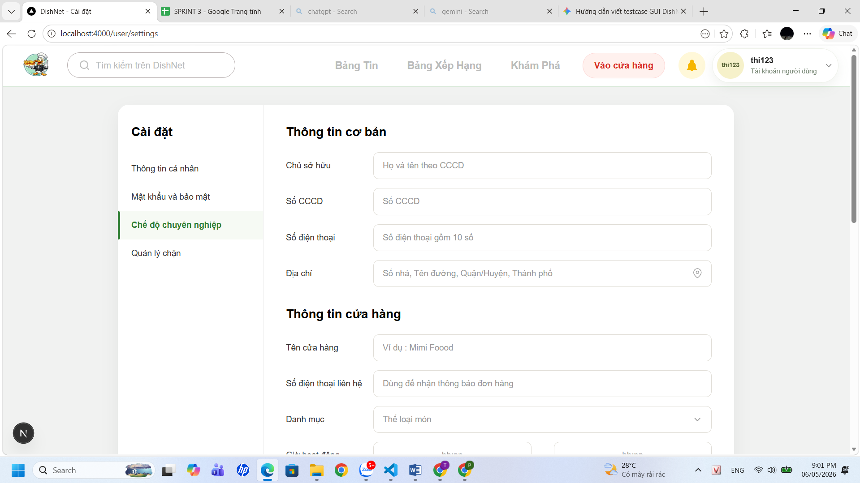
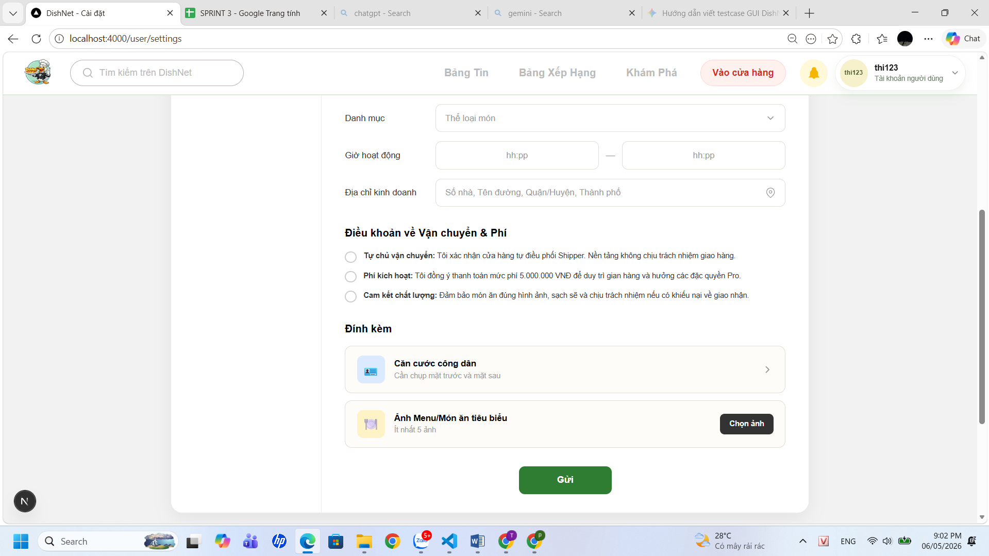

Test Case ID | Mô tả | Hành động | Điều kiện tiên quyết | Kết quả mong đợi | Kết quả thực tế | Kết quả |  | Kết quả |  | Chú thích
 |  |  |  |  |  | Vòng 1 |  | Vòng 2
 |  |  |  |  |  | Trạng thái | Ngày kiểm tra | Trạng thái | Ngày kiểm tra
GUI
TC_SHOP_01 | Kiểm tra hiển thị mặc định của menu trái | 1, Quan sát danh sách menu bên trái tại trang cài đặt | Người dùng đã đăng nhập | Hiển thị đủ 4 mục: Thông tin cá nhân, Mật khẩu và bảo mật, Chế độ chuyên nghiệp, Quản lý chặn | Hệ thống hiển thị đúng menu sidebar | passed | 2026-05-01
TC_SHOP_02 | Kiểm tra hiển thị trang chế độ chuyên nghiệp | 1. Quan sát nội dung chính khi ở tab Chế độ chuyên nghiệp | Tài khoản đang trong trạng thái gửi yêu cầu xét duyệt | Hiển thị 2 dòng: "Kiếm tiền từ nội dung" và "Mở cửa hàng" | Trang chế độ chuyên nghiệp hiển thị đúng "Kiếm tiền từ nội dung" và "Mở cửa hàng" | passed | 2026-05-01
TC_SHOP_03 | Kiểm tra giao diện form "Đăng ký mở cửa hàng" | 1. Chọn cài đặt 2. Chọn chế độ chuyên nghiệp 3. Chọn mở cửa hàng | Đang ở tab Chế độ chuyên nghiệp | Hiển thị đầy đủ các trường thông tin có trong trang đăng ký | Hiển thị đầy đủ các trường thông tin có trong trang đăng ký | passed | 2026-05-01
TC_SHOP_04 | Kiểm tra placeholder và icon trong các input | 1. Chọn cài đặt 2. Chọn chế độ chuyên nghiệp 3. Chọn mở cửa hàng 4. Quan sát UI | Form đăng ký đang hiển thị | Placeholder hiển thị đúng | Các dòng chữ mờ hướng dẫn trong ô nhập liệu hiển thị đúng nội dung quy định | passed | 2026-05-01
TC_SHOP_05 | Kiểm tra hiển thị nút "Gửi" | 1. Chọn cài đặt 2. Chọn chế độ chuyên nghiệp 3. Chọn mở cửa hàng 4. Quan sát UI | Form đăng ký đang hiển thị | Hiển thị nút "Gửi" màu xanh lá cây, đúng vị trí, enable | Nút lệnh "Gửi" có màu xanh đặc trưng, nằm đúng vị trí thiết kế và sẵn sàng để tương tác | passed | 2026-05-01
TC_SHOP_06 | Kiểm tra checkbox box điều khoản | 1. Chọn cài đặt 2. Chọn chế độ chuyên nghiệp 3. Chọn mở cửa hàng 4. Tick vào điều khoản và phí | Form đăng ký đang hiển thị | Có thể tick/ untick các điều khoản | Thao tác đánh dấu hoặc hủy đánh dấu tại ô điều khoản phản hồi ngay lập tức | passed | 2026-05-01
TC_SHOP_07 | Kiểm tra nút chọn ảnh ở tệp đính kèm | 1. Chọn cài đặt 2. Chọn chế độ chuyên nghiệp 3. Chọn mở cửa hàng 4. Click "chọn ảnh" | Form đăng ký đang hiển thị | Mở thư mục chọn ảnh | Hệ thống đã kích hoạt được cửa sổ chọn tệp tin từ bộ nhớ thiết bị | passed | 2026-05-01
TC_SHOP_08 | Hiển thị form thỏa thuận | 1. Chọn mở cửa hàng 2. Nhập thông tin 3. Gửi thông tin 4. Mở form thỏa thuận | Đã gửi đăng ký mở cửa hàng | Sau khi nhập đủ thông tin và click gửi, form thỏa thuận được mở ra | Hiển thị popup thỏa thuận dịch vụ với đầy đủ thông tin về chính sách khi đăng ký mở cửa hàng | passed | 2026-05-01
TC_SHOP_09 | Xác nhận responsive UI | 1. Resize màn hình | Trang đang mở | Các nút không bị vỡ layout | UI responsive tốt, không bị vỡ layout khi resize màn hình | passed | 2026-05-01
TC_SHOP_10 | Xác nhận layout tổng thể | 1. Quan sát toàn trang | Trang load thành công | Giao diện chia 2 cột rõ ràng, không lệch | Layout giao diện rõ ràng, không bị lệch | passed | 2026-05-01
FUNCTION
TC_SHOP_11 | Xác nhận hiển thị đúng chức năng khi truy cập chế độ chuyên nghiệp | 1. Đăng nhập hệ thống 2. Truy cập chế độ chuyên nghiệp | Người dùng đã đăng nhập hợp lệ | Hiển thị "kiếm tiền từ nội dung" và "mở cửa hàng" | Chế độ chuyên nghiệp đã liệt kê đúng hai tùy chọn về "kiếm tiền từ nội dung" và "mở cửa hàng" | passed | 2026-05-01
TC_SHOP_12 | Xác nhận điều hướng thành công khi click vào chức năng "Mở cửa hàng" | 1. Truy cập chế độ chuyên nghiệp 2. Click "Mở cửa hàng" | Người dùng đã đăng nhập | Điều hướng tới màn hình form đăng ký hoặc màn hình trạng thái | Hệ thống điều hướng đến đúng trang đăng ký hoặc màn hình trạng thái tương ứng | passed | 2026-05-01
TC_SHOP_13 | Xác nhận hiển thị thông báo lỗi khi thành viên chưa đăng nhập đăng ký mở cửa hàng | 1. Truy cập trực tiếp chức năng 2. Quan sát kết quả | Người dùng chưa đăng nhập | Hệ thống điều hướng về trang login hoặc hiển thị lỗi "Unauthorized" | Truy cập trái phép bị chặn và hệ thống tự động đẩy về trang đăng nhập | passed | 2026-05-01
TC_SHOP_14 | Xác nhận hiển thị form khi mở chức năng đăng ký cửa hàng | 1. Truy cập Cài đặt 2. Chọn "Chế độ chuyên nghiệp" 3. Click "Mở cửa hàng" | User đã đăng nhập | Hiển thị đầy đủ form gồm: Thông tin cơ bản, Thông tin cửa hàng, Điều khoản, Đính kèm | Mẫu đơn đăng ký đã liệt kê đầy đủ các phần: Thông tin cơ bản, Thông tin cửa hàng, Điều khoản và Đính kèm | passed | 2026-05-01
TC_SHOP_15 | Xác nhận đăng ký thành công khi nhập đầy đủ thông tin hợp lệ | 1. Nhập đầy đủ thông tin hợp lệ 2. Click "Gửi" | Form hiển thị | Hiển thị pop-up điều khoản | Pop-up chứa các điều khoản dịch vụ hiển thị sau khi người dùng hoàn tất nhập liệu và nhấn gửi | passed | 2026-05-01
TC_SHOP_16 | Xác nhận hiển thị pop-up điều khoản | 1. Click "Gửi" | Form hợp lệ | Hiển thị pop-up điều khoản sử dụng dịch vụ | Nội dung điều khoản sử dụng dịch vụ trong pop-up hiển thị rõ ràn | passed | 2026-05-01
TC_SHOP_17 | Xác nhận chuyển sang trang thanh toán khi đồng ý điều khoản | 1. Tick "Tôi đã đọc và đồng ý" 2. Click "Xác nhận" | Pop-up hiển thị | Điều hướng tới trang thanh toán | Người dùng được chuyển hướng sang trang thanh toán sau khi xác nhận đồng ý với các điều khoản | passed | 2026-05-01
TC_SHOP_18 | Xác nhận hiển thị đầy đủ thông tin thanh toán | 1. Quan sát trang thanh toán | N/A | Hiển thị: gói dịch vụ, QR code, thông tin chuyển khoản | Trang thanh toán cung cấp đầy đủ mã QR, thông tin tài khoản chuyển khoản và gói dịch vụ tương ứng | passed | 2026-05-01
TC_SHOP_19 | Xác nhận gửi đăng ký sau khi thanh toán | 1. Upload ảnh thanh toán2. Click "Gửi" | Đã vào trang thanh toán | Hệ thống lưu đơn đăng ký thành công | Đơn đăng ký được ghi nhận thành công vào hệ thống sau khi người dùng tải lên minh chứng thanh toán | passed | 2026-05-01
TC_SHOP_20 | Xác nhận hệ thống hiển thị thông tin cơ bản đầy đủ | 1. Truy cập form | Trang mở | Hiển thị các trường: Chủ sở hữu, CCCD, SĐT, Địa chỉ | Các trường thông tin cá nhân như Chủ sở hữu, CCCD, SĐT và Địa chỉ được hiển thị đầy đủ trong form | passed | 2026-05-01
TC_SHOP_21 | Xác nhận hiển thị lỗi khi nhập tên chủ sở hữu >100 ký tự | 1. Nhập >100 ký tự vào chủ sở hữu 2. Click "Gửi" | Form mở | Hiển thị lỗi “Vượt quá số ký tự cho phép” | Hệ thống phát hiện và thông báo lỗi khi độ dài tên chủ sở hữu vượt quá ký tự cho phép | passed | 2026-05-01
TC_SHOP_22 | Xác nhận hiển thị đúng khi nhập CCCD đúng 12 số | 1. Nhập CCCD =12 số 2. Click "Gửi" | Form mở | Hệ thống chấp nhận | Dữ liệu CCCD gồm 12 chữ số được hệ thống ghi nhận thành công | passed | 2026-05-01
TC_SHOP_23 | Xác nhận hiển thị lỗi khi nhập CCCD >12 số | 1. Nhập CCCD >12 số 2. Click "Gửi" | Form mở | Hiển thị lỗi “CCCD không hợp lệ” | Cảnh báo không hợp lệ xuất hiện ngay khi nhập số CCCD dài hơn quy định | passed | 2026-05-01
TC_SHOP_24 | Xác nhận hiển thị lỗi khi nhập CCCD <12 số | 1. Nhập CCCD <12 số | Form mở | Hiển thị lỗi “CCCD không hợp lệ” | Cảnh báo không hợp lệ xuất hiện ngay khi nhập số CCCD ngắn hơn quy định | passed | 2026-05-01
TC_SHOP_25 | Xác nhận hiển thị đúng khi nhập số điện thoại hợp lệ | 1. Nhập số điện thoại =10 số, bắt đầu bằng 0 | Form mở | Hệ thống chấp nhận | Số điện thoại hợp lệ (10 số, bắt đầu bằng 0) được hệ thống chấp nhận | passed | 2026-05-01
TC_SHOP_26 | Xác nhận hiển thị lỗi khi số điện thoại <10 số | 1. Nhập <10 số | Form mở | Hiển thị lỗi “Số điện thoại không hợp lệ” | Thông báo lỗi hiển thị khi số điện thoại nhập vào chưa đủ 10 chữ số | passed | 2026-05-01
TC_SHOP_27 | Xác nhận hiển thị lỗi khi số điện thoại >10 số | 1. Nhập >10 số | Form mở | Hiển thị lỗi “Số điện thoại không hợp lệ” | Thông báo lỗi hiển thị khi số điện thoại nhập vào vượt quá 10 chữ số | passed | 2026-05-01
TC_SHOP_28 | Xác nhận hiển thị lỗi khi số điện thoại không bắt đầu bằng 0 | 1. Nhập số bắt đầu ≠0 | Form mở | Hiển thị lỗi “Số điện thoại không hợp lệ” | Thông báo lỗi hiển thị khi số điện thoại nhập vào bắt đầu bằng số khác 0 | passed | 2026-05-01
TC_SHOP_29 | Xác nhận hiển thị lỗi khi địa chỉ >100 ký tự | 1. Nhập địa chỉ >100 ký tự | Form mở | Hiển thị lỗi “Vượt quá số ký tự cho phép” | Hệ thống phát hiện và thông báo lỗi khi độ dài tên chủ sở hữu vượt quá ký tự cho phép | passed | 2026-05-01
TC_SHOP_30 | Xác nhận hiển thị thông tin cửa hàng đầy đủ | 1. Quan sát form | Trang mở | Hiển thị: Tên cửa hàng, SĐT liên hệ, Danh mục, Giờ hoạt động, Địa chỉ kinh doanh | Thông tin cửa hàng đầy đủ: Tên cửa hàng, SĐT liên hệ, Danh mục, Giờ hoạt động, Địa chỉ kinh doanh | passed | 2026-05-01
TC_SHOP_31 | Hiển thị lỗi khi tên cửa hàng >100 ký tự | 1. Nhập >100 ký tự | Form mở | Hiển thị lỗi “Vượt quá số ký tự cho phép” | Hệ thống từ chối lưu tên cửa hàng do vượt quá giới hạn ký tự cho phép | passed | 2026-05-01
...

Giỏ hàng
Project Name | XÂY DỰNG HỆ THỐNG DISHNET - NỀN TẢNG MẠNG XÃ HỘI KINH DOANH ẨM THỰC
Module Code | Giỏ hàng
Người kiểm tra | Phan Thị Lệ Thi
 | Hoàn thành | Lỗi | Chưa kiểm tra | Bị chăn | Tổng số trường hợp thử nghiệm
Round 1 | 59 | 0 | 0 | 0 | 59
Round 2 | 0 | 0 | 0 | 0 | 59
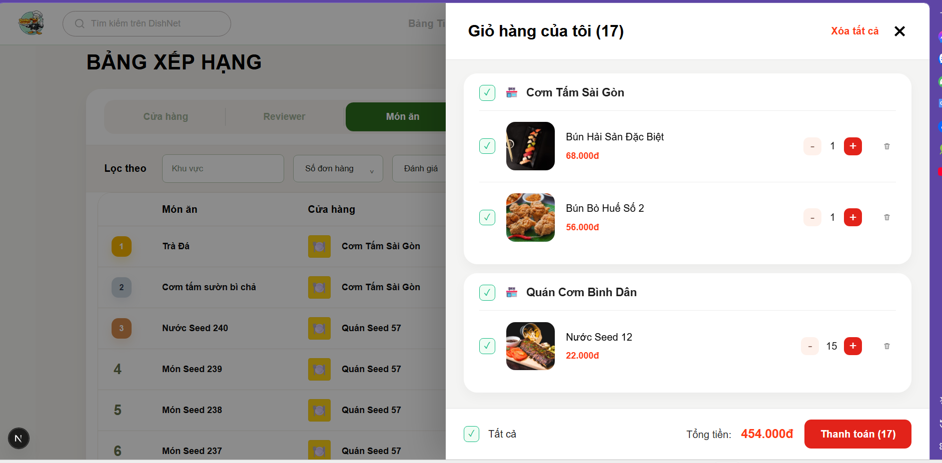

Test Case ID | Mô tả | Hành động | Điều kiện tiên quyết | Kết quả mong đợi | Kết quả thực tế | Kết quả |  | Kết quả |  | Chú thích
 |  |  |  |  |  | Vòng 1 |  | Vòng 2
 |  |  |  |  |  | Trạng thái | Ngày kiểm tra | Trạng thái | Ngày kiểm tra
GUI
TC_CART_01 | Xác nhận hiển thị đúng tiêu đề và tổng số lượng sản phẩm trong giỏ hàng | 1. Quan sát phần đầu (Header) của modal giỏ hàng | Giỏ hàng có sản phẩm. | Hiển thị đúng text "Giỏ hàng của tôi (n)", trong đó n là tổng số lượng món ăn. | Tiêu đề hiển thị đúng số lượng tổng. | passed | 2026-05-02
TC_CART_02 | Xác nhận hiển thị đầy đủ thông tin tên Quán ăn và checkbox chọn quán | 1. Quan sát từng nhóm sản phẩm trong giỏ hàng | Sản phẩm được phân nhóm theo quán. | Tên quán ăn hiển thị nổi bật kèm icon nhà hàng và checkbox tương ứng. | Hiển thị đúng tên quán và checkbox chọn. | passed | 2026-05-02
TC_CART_03 | Xác nhận hiển thị đầy đủ hình ảnh đại diện của món ăn | 1. Quan sát cột hình ảnh trong danh sách sản phẩm | Sản phẩm có ảnh đại diện. | Hình ảnh món ăn hiển thị rõ nét, không bị méo hay vỡ khung hình. | Hình ảnh hiển thị đúng vị trí. | passed | 2026-05-02
...

Thanh toán
Project Name | XÂY DỰNG HỆ THỐNG DISHNET - NỀN TẢNG MẠNG XÃ HỘI KINH DOANH ẨM THỰC
Module Code | Thanh toán
Người kiểm tra | Huỳnh Thị Vy
 | Hoàn thành | Lỗi | Chưa kiểm tra | Bị chăn | Tổng số trường hợp thử nghiệm
Round 1 | 69 | 0 | 0 | 0 | 69
Round 2 | 0 | 0 | 0 | 0 | 69

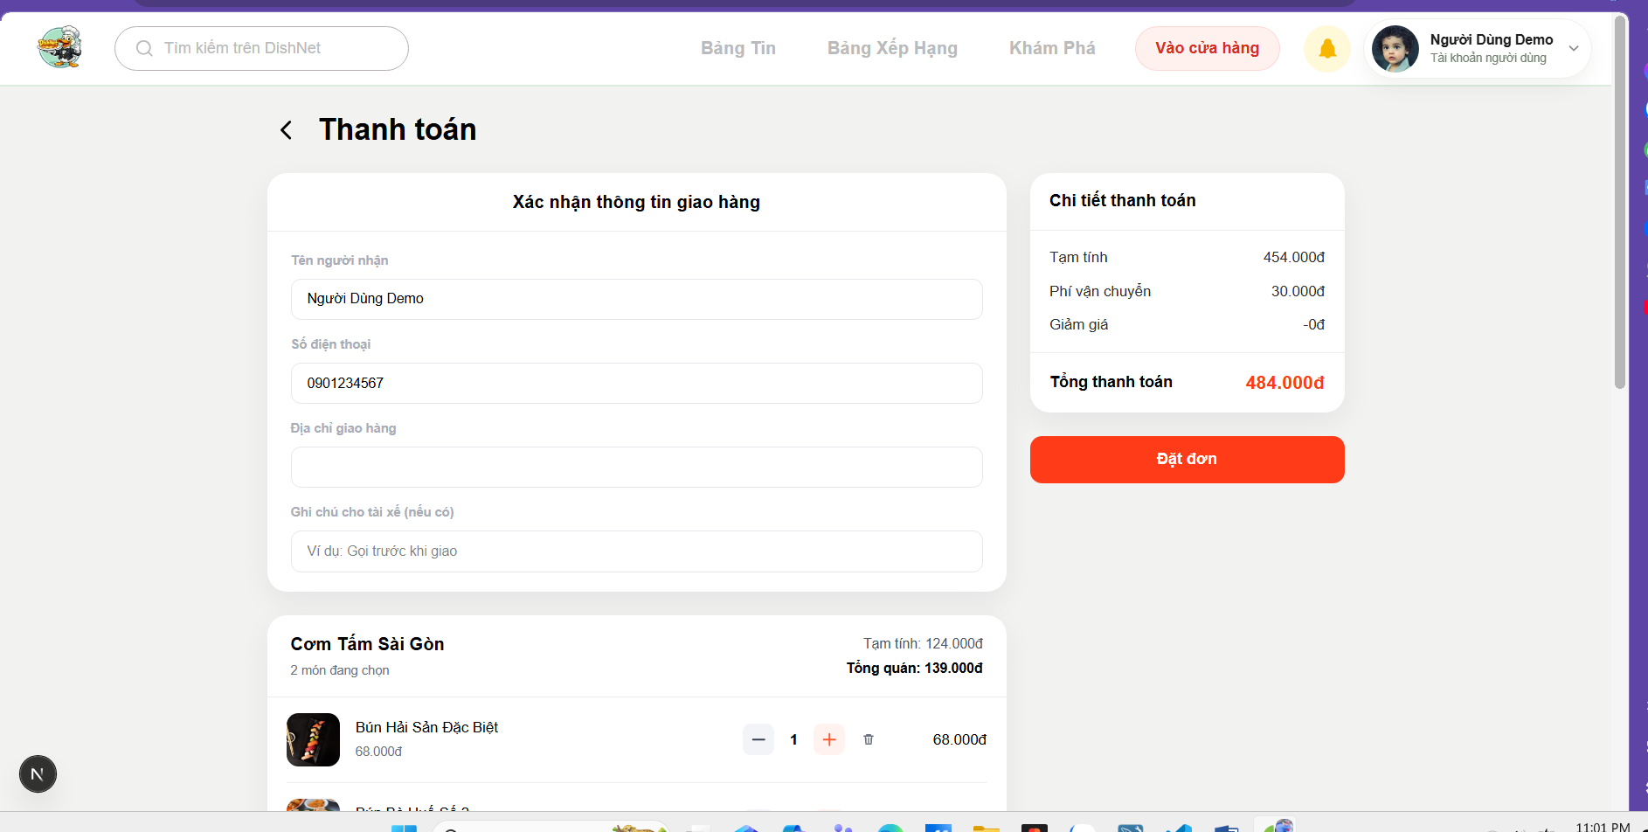
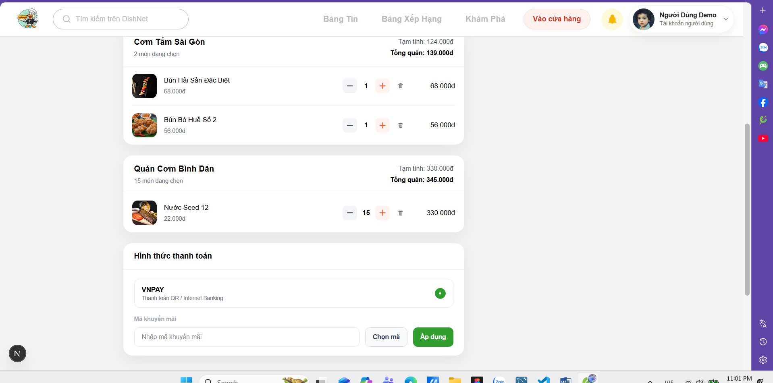

Test Case ID | Mô tả | Hành động | Điều kiện tiên quyết | Kết quả mong đợi | Kết quả thực tế | Kết quả |  | Kết quả |  | Chú thích
 |  |  |  |  |  | Vòng 1 |  | Vòng 2
 |  |  |  |  |  | Trạng thái | Ngày kiểm tra | Trạng thái | Ngày kiểm tra
GUI
TC_CHECK_01 | Xác nhận hiển thị đúng tiêu đề trang và nút quay lại | 1. Truy cập vào trang Thanh toán 2. Quan sát phần đầu trang | Đã chọn sản phẩm từ giỏ hàng. | Hiển thị tiêu đề "Thanh toán" kèm icon mũi tên quay lại trang trước đó. | Tiêu đề và nút quay lại hiển thị đúng. | passed | 2026-05-02
TC_CHECK_02 | Xác nhận hiển thị khối thông tin giao hàng với đầy đủ các trường nhập liệu | 1. Quan sát phần "Xác nhận thông tin giao hàng" 2. Kiểm tra các ô nhập liệu | N/A | Hiển thị đủ các trường: Tên người nhận, Số điện thoại, Địa chỉ giao hàng và Ghi chú cho tài xế. | Các trường nhập liệu hiển thị đầy đủ. | passed | 2026-05-02
TC_CHECK_03 | Xác nhận hiển thị khối thông tin tóm tắt đơn hàng theo từng Quán ăn | 1. Cuộn trang xuống phần danh sách món 2. Quan sát cách phân nhóm | Đơn hàng có sản phẩm từ nhiều quán khác nhau. | Các món ăn được nhóm theo từng Quán ăn cụ thể, hiển thị rõ Tạm tính và Tổng từng quán. | Thông tin đơn hàng phân nhóm theo quán chính xác. | passed | 2026-05-02
TC_CHECK_04 | Xác nhận hiển thị bảng "Chi tiết thanh toán" cố định ở phía bên phải | 1. Quan sát bảng tóm tắt chi phí bên phải màn hình | N/A | Hiển thị đầy đủ các dòng: Tạm tính, Phí vận chuyển, Giảm giá và Tổng thanh toán. | Bảng chi tiết thanh toán hiển thị đúng vị trí và thành phần. | passed | 2026-05-02
...

Đơn hàng của tôi
Project Name | XÂY DỰNG HỆ THỐNG DISHNET - NỀN TẢNG MẠNG XÃ HỘI KINH DOANH ẨM THỰC
Module Code | Đơn hàng của tôi
Người kiểm tra | Trần Thị Mai Yên
 | Hoàn thành | Lỗi | Chưa kiểm tra | Bị chăn | Tổng số trường hợp thử nghiệm
Round 1 | 55 | 0 | 0 | 0 | 55
Round 2 | 0 | 0 | 0 | 0 | 55
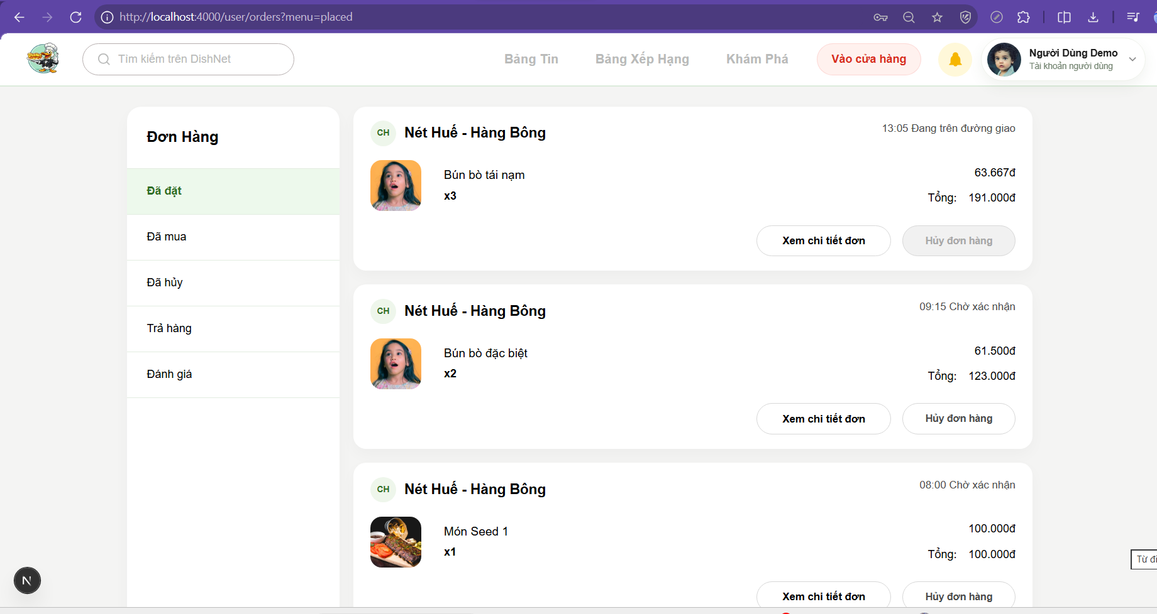
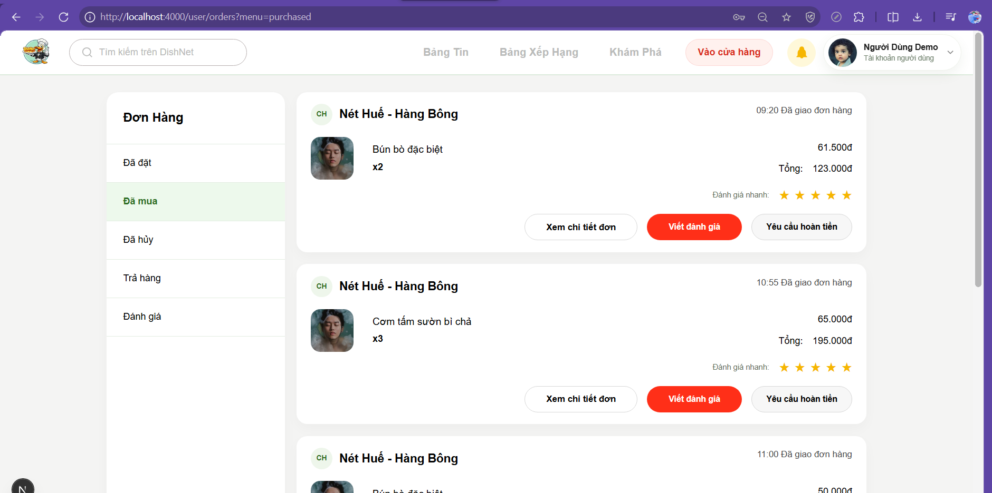
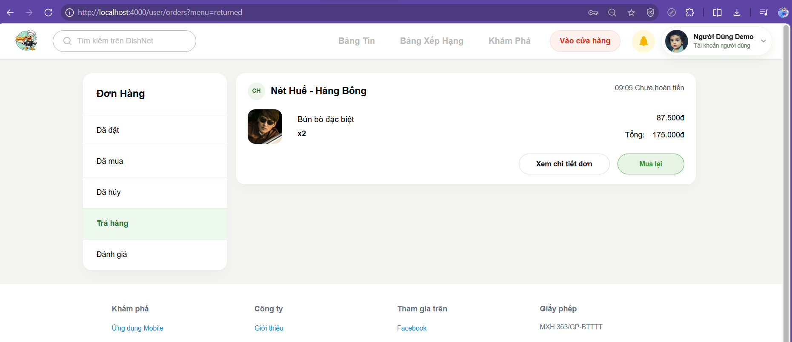
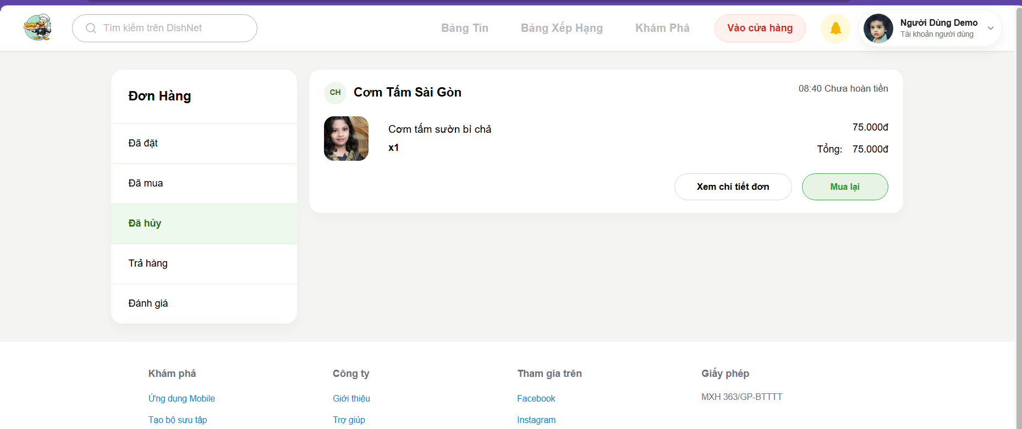

Test Case ID | Mô tả | Hành động | Điều kiện tiên quyết | Kết quả mong đợi | Kết quả thực tế | Kết quả |  | Kết quả |  | Chú thích
 |  |  |  |  |  | Vòng 1 |  | Vòng 2
 |  |  |  |  |  | Trạng thái | Ngày kiểm tra | Trạng thái | Ngày kiểm tra
GUI
TC_ORD_01 | Kiểm tra tiêu đề danh mục "Đơn Hàng" | 1. Truy cập mục Đơn hàng 2. Quan sát sidebar bên trái | N/A | Tiêu đề "Đơn Hàng" hiển thị chữ in đậm, cỡ chữ lớn nổi bật. | Hiển thị đúng tiêu đề. | passed | 2026-05-02
TC_ORD_02 | Kiểm tra danh sách các tab trạng thái đơn hàng | 1. Quan sát menu sidebar 2. Kiểm tra các mục lựa chọn | N/A | Hiển thị đủ 5 mục: Đã đặt, Đã mua, Đã hủy, Trả hàng, Đánh giá. | Hiển thị đủ danh mục. | passed | 2026-05-02
...

Đánh giá đơn hàng
Project Name | XÂY DỰNG HỆ THỐNG DISHNET - NỀN TẢNG MẠNG XÃ HỘI KINH DOANH ẨM THỰC
Module Code | Đánh giá đơn hàng
Người kiểm tra | Lê Văn Cường
 | Hoàn thành | Lỗi | Chưa kiểm tra | Bị chăn | Tổng số trường hợp thử nghiệm
Round 1 | 48 | 0 | 0 | 0 | 48
Round 2 | 0 | 0 | 0 | 0 | 48
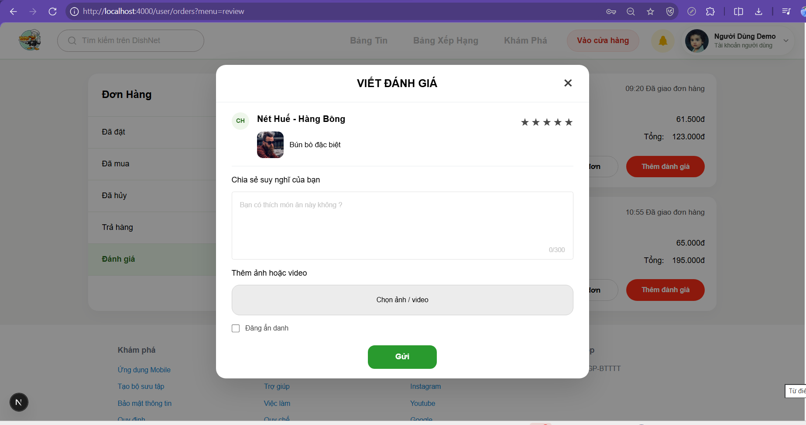
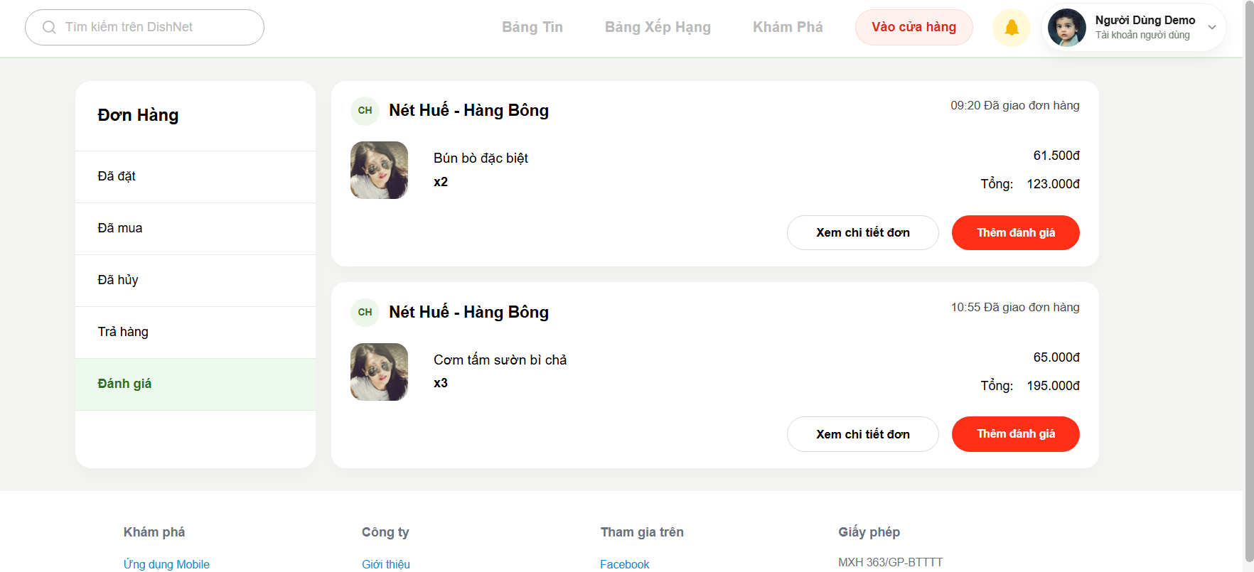

Test Case ID | Mô tả | Hành động | Điều kiện tiên quyết | Kết quả mong đợi | Kết quả thực tế | Kết quả |  | Kết quả |  | Chú thích
 |  |  |  |  |  | Vòng 1 |  | Vòng 2
 |  |  |  |  |  | Trạng thái | Ngày kiểm tra | Trạng thái | Ngày kiểm tra
GUI
TC_REV_01 | Xác nhận hiển thị đúng tiêu đề của popup đánh giá | 1. Nhấn nút "Thêm đánh giá" 2. Quan sát phần đầu popup | Đã mua hàng thành công. | Tiêu đề hiển thị nội dung "VIẾT ĐÁNH GIÁ" được căn giữa và in đậm. | Tiêu đề hiển thị đúng. | passed | 2026-05-02
TC_REV_02 | Xác nhận hiển thị nút đóng (icon X) ở góc trên bên phải | 1. Mở popup đánh giá 2. Quan sát góc trên bên phải | N/A | Hiển thị icon dấu "X" rõ ràng để người dùng có thể đóng popup. | Icon đóng hiển thị đúng vị trí. | passed | 2026-05-02
TC_REV_03 | Xác nhận hiển thị thông tin cửa hàng và món ăn cần đánh giá | 1. Mở popup đánh giá 2. Quan sát phần thông tin phía trên | N/A | Hiển thị đúng tên cửa hàng (VD: Nét Huế), ảnh đại diện món ăn và tên món ăn. | Thông tin món ăn hiển thị đầy đủ. | passed | 2026-05-02
...

